FICHA SOLIC
Precio de venta es UF

CONCRECES / 4LIFE
SOLICITUD DE TASACION |  |  |  |  |  | No cambiar, tiene una formula |  |  |  |  |  |  |  | Versión Enero2026

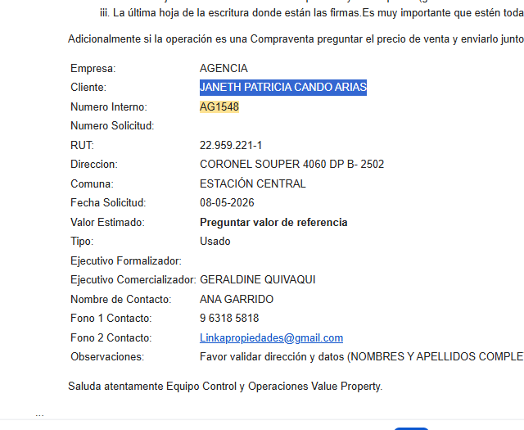
 | Nº INTERNO |  | AGH - |  | 1548 |  | CLIENTE : | Agencia Habitacional |  |  |  | Imprimir con hoja portada ULH? |  |  | No
 |  |  |  |  |  |  | Nº CLIENTE : | 7 |  |  |  | AÑO | OK
 | TASADOR : |  | Marcela Gómez |  |  |  | Fecha Visita | 12/05/2026 | Hora: | 9:00:00
TODO LO DE COLOR AZUL TIENEN QUE REVISAR
 | E-MAIL : |  |  |  |  |  | Entrega antes de: | 14/05/2026 | Hora: | 9:00:00
 | VISADOR |  | Héctor Martínez C. |  |  |  | Fecha de Solicitud | 08/05/2026
 |  |  |  |  |  |  | N° SOLICITUD

Favor Usar los archivos adjuntados a la solicitud incorporando los datos que vienen como nombres completos, etc y los certificados adjuntarlos y que se vean las firmas y timbres.
 | 1. IDENTIFICACION DEL SOLICITANTE
 |  |  | Geraldine Quivaqui
 | Ejecutivo Comercial : |  |  |  |  |  | Solicitante : | Janeth Patricia Cando Arias
 | Ejec. Formalizador |  |  |  |  |  | Rut Solicitante | 22.959.221-1 |  |  | APROBADO |  | Formato Ej: 11.960.856-2
 |  |  |  |  |  |  |  |  |  |  |  |  | con punto y guión entonces
 | CONTACTO: | Ana Garrido |  |  |  |  | FONO CONTACTO: | 9 6318 5818
 | Fecha de Visita | 12/05/2026 |  |  |  |  | Propietario | Andrés Pablo Israel Avram
 |  |  |  |  |  |  | Rut Propietario | 7.774.862-8 |  |  | APROBADO
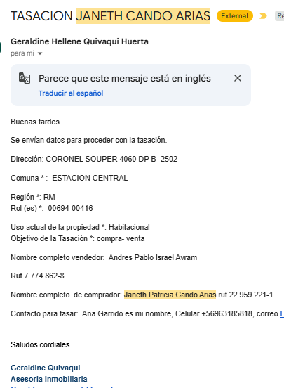
 | Comentarios
 | Ref 54 millones. |  |  |  |  |  |  |  |  |  |  |  | Cualquier dificultad como
 |  |  |  |  |  |  |  |  |  |  |  |  | diferencia m2, etc, colocar aquí

 | Objetivo del Informe | Crédito Hipotecario |  |  |  |  |  |  |  |  |  |  | Si el cliente es el mismo del
 |  |  |  |  |  |  |  |  |  |  |  |  | Rol colocar refinanciamiento
 | 2. IDENTIFICACION DE LA PROPIEDAD
Si es Casa el Nº Abajo
Si Dpto, N° calle arriba y
N° dpto abajo
 |  |  |  |  |  |  |  | En caso de haber múltiples oo.cc. Por categoría, separarlos con una coma (ej: 001,002,003)
 | Dirección : | Coronel Souper N° 4060 |  |  |  |  | OO. CC. : | Bodega | Rol
 |  |  |  |  |  |  |  | Box Cub. | Rol
Elegir Comuna
 |  |  |  |  |  |  |  | Box U/Goce | Rol
 |  |  |  |  |  |  | Vivienda Social | No
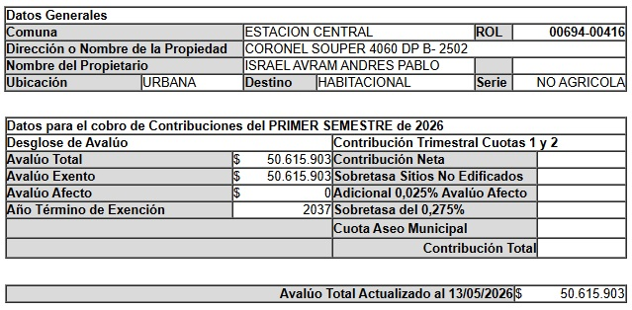
 | Departamento: | N°2502 B |  |  |  |  | Tipo Propiedad : | Departamento
 | Comuna : | Estación Central |  |  |  |  | Estado de Uso : | Usado
 | Región : | Metropolitana de Santiago |  |  |  |  | Sup. Construida : | Interior | Terraza
 |  |  |  |  |  |  |  | 41
 | Nombre Proyecto : | Mirador Souper |  |  |  |  | Sup. Terreno :
 | Tipo Proyecto | Edificio |  |  |  |  | Destino según SII | HABITACIONAL
 | Rol : | 694-416 |  |  |  |  | Avalúo Fiscal | 50,615,903 |  |  |  |  | Para el caso de dptos
 | Ocupante | No habitado |  |  |  |  | Deuda de Contribución | No Presenta |  |  |  |  | es la sumatoria de todos
 | Comentarios de Tasación Revisada |  |  |  |  |  |  |  |  |  |  |  | los avaluos de los roles

 | 3. OBSERVACIONES
 | Responsable | Fecha |  | Hora | Comentarios

Portada
TODO LO DE COLOR AZUL TIENEN QUE
REVISAR
ANTECEDENTES BASICOS |  |  |  |  |  |  |  | Validar e ingresar correctamente |  |  |  |  |  |  |  |  |  | No olvidar usar el corrector de ortografía y leer el párrafo
 |  |  |  |  |  |  |  | material prop; madera, hormigon, etc |  |  |  |  |  |  |  |  |  | completo que tenga coherencia o cambiar redacción a mano |  |  |  |  |  |  |  |  |  |  |  |  |  |  |  |  |  |  |  |  |  |  |  | Nº Int.: |  |  | AGH -1548
Cliente |  |  | : | Janeth Patricia Cando Arias |  |  |  |  |  |  |  |  |  |  |  |  | Rut Cliente |  | : | 22.959.221-1 |  |  |  |  |  |  |  | Tipo bien |  |  |  | : | Departamento |  |  |  |  |  | Usado |  |  |  | Uso Actual |  |  |  | : | HABITACIONAL
Propietario |  |  | : | Andrés Pablo Israel Avram |  |  |  |  |  |  |  |  |  |  |  |  |  |  |  |  |  |  |  |  |  |  |  | Dirección |  |  |  | : | Coronel Souper N° 4060
Mandante |  |  | : | Agencia Habitacional |  |  |  |  |  |  |  |  |  |  |  |  | Rut Mandante |  | : |  |  |  |  |  |  |  |  | Depto. |  |  |  | : | N°2502 B |  |  |  |  |  | Piso : | 25 |  |  | Pisos Edificio |  |  |  | : | 30 |  |  |  |  | Subt. | : | 3
Ejecutivo |  |  | : | Geraldine Quivaqui |  |  |  |  |  |  |  |  |  |  |  |  | Obj.Informe |  | : | Crédito Hipotecario |  |  |  |  |  |  |  | Edificio |  |  |  | : | Mirador Souper |  |  |  |  |  |  |  |  |  | Manzana |  |  |  | 0 |  |  |  |  |  | Sitio/Lote |  |  |  | se aprieta y se construye
Tasador |  |  | : | Marcela Gómez |  |  |  |  |  |  |  |  |  |  |  |  | Profesion |  | : | Asesores Inmobiliarios |  |  |  |  |  |  |  | Región |  |  |  | : | Metropolitana de Santiago
 |  |  |  |  |  |  |  |  |  |  |  |  |  |  |  |  | Año propiedad |  | : | 2018 |  |  |  |  |  |  |  | Comuna |  |  |  | : | Estación Central |  |  |  |  |  |  |  |  |  | Rol principal |  |  |  | : | 694-416
 |  |  |  |  |  |  |  |  |  |  |  |  |  |  |  |  |  |  |  |  |  |  |  |  |  |  |  | Destino SII |  |  |  | : | HABITACIONAL
 |  |  |  |  |  |  |  |  |  |  |  |  |  |  |  |  |  |  |  |  |  |  |  |  |  |  |  | Nº Est. Asig. |  |  |  | 0 |  | Nº Est. Asoc. |  |  |  |  | 0 |  |  |  |  | Nº Bodegas |  |  |  | 0
DESCRIPCION DEL BIEN Y EL SECTOR
Propiedad |  | El bien es un departamento que se encuentra en Coronel Souper N° 4060. El edificio se desarrolla en un volumen de 30 pisos y 3 subterráneos el cual está conectado por 4 ascensores. Los espacios comunes se encuentran en primer piso más azotea y cuenta con sala multiuso, lavandería, gimnasio, quinchos. La propiedad se encuentra en el piso 25 con orientación oeste, tiene 41 m² interiores, sin terraza. El departamento cuenta con living comedor, cocina empotrada, 2 dormitorios, 1 baño de uso común.

Sector |  | El sector es de carácter mixto. El cual se compone de viviendas de baja densidad, algunas de las cuales han sido modificadas para albergar comercio, edificios habitacional de altura media, servicios y comercios varios. El comercio, el transporte y los servicios se encuentran en la avenida más cercana: Libertador Bernardo Ohiggins.

RESTRICCIONES AL TERRENO: |  |  |  |  |  |  |  | La propiedad se rige por la normativa |  |  |  |  |  |  |  |  | IPC |  | de la comuna de Estación Central
Demanda |  |  | : | Medio |  |  |  | Destino barrio |  | : | Habitacional |  |  |  |  | Antejardin |  |  | : | NO |  |  |  | Uso de terrenos |  |  |  |  |  |  |  |  |  |  |  |  |  |  | Alcances de Tasación
Tendencia |  |  | : | Estable |  |  |  | Tipo zona |  | : | Urbana |  |  |  |  | Red Eléctrica |  |  | : | Red Aérea |  |  |  | Casas |  |  |  | 45 |  | % | Industrial |  |  |  | 5 |  | % |  | Ingreso propiedad |  |  |  |  |  |  |  | : | SI
Densidad |  |  | : | Media |  |  |  | Calzada |  | : | Hormigón |  |  |  |  | Agua Potable |  |  | : | Matriz Pública |  |  |  | Deptos. |  |  |  | 10 |  | % | Comercial |  |  |  | 15 |  | % |  | Afecto a expropi. |  |  |  |  |  |  |  | : | NO |  |  |  |  |  |  |  |  | Fuente de la
Mercado |  |  | : | Estrato Medio |  |  |  | Acera |  | : | Pastelón |  |  |  |  | Gas |  |  | : | Full Eléctrica |  |  |  | Condominios |  |  |  |  |  | % | Sitios Eriazos |  |  |  |  |  | % |  | Fuente Información |  |  |  |  |  |  |  |  | : | DOM, Plano Catastro |  |  |  |  |  |  |  | expropiación
ABC1 |  |  | : | NO | / | No Homogéneo |  | Solera |  | : | Solera |  |  |  |  | Proy. Uso Terrenos |  |  | : | Renovación |  |  |  | Equip. Comer |  |  |  | 15 |  | % | Otros |  |  |  | 10 |  | % |  | Sello SEC |  |  |  |  |  |  |  |  | : | No Aplica/Full eléctrico
 |  |  |  |  |  |  |  |  |  |  |  |  |  |  |  |  |  |  |  |  |  |  |  |  |  |  |  |  |  |  |  |  |  |  |  |  |  |  |  |  |  |  |  |  |  |  |  |  |  |  |  |  |  |  |  |  |  |  | SOLO RELLENAR OFERTA SI ES BICE
REF. OFERTAS |  |  |  |  |  |  | Dirección referencias |  |  |  |  |  |  | Año |  |  | Teléfono |  | Total UF |  |  | Sup. Terreno. |  |  | Sup. Constr. |  |  |  |  | OO.CC. |  |  | UF/m² T. |  | UF/m² C. |  |  |  | Descripcion de expropiacion |  |  |  |  |  |  |  |  |  |  |  |  |  |  |  |  | LINKS |  |  |  | Dorm | Baño | Est. | Bod.
1 | May-26 |  |  | Ofert. |  | Coronel Souper 4060, Estacion Central |  |  |  |  |  |  |  | 2017 |  |  | 56 9 3248 7153 |  | 1,490 |  |  |  |  |  | 45.00 |  |  |  |  |  |  |  |  |  | 33.11 |  |  |  | De acuerdo al DOM, Plano Catastro de la Municipalidad de Estación Central la propiedad NO cuenta con expropiación. |  |  |  |  |  |  |  |  |  |  |  |  |  |  |  |  | https://www.portalinmobiliario.com/MLC-1936892091-se-vende-departamento-coronel-souper-4060-_JM#polycard_client=search-map&be_origin=backend&search_layout=map&position=28&type=item&tracking_id=8391f4e4-e2fd-4fd4-b5d9-f31adfb543b5&price_drop=not_apply |  |  |  | 1 | 2 | 1 | 0
2 | May-26 |  |  | Ofert. |  | Cnel. Souper 3900 - 4200, Estación Central |  |  |  |  |  |  |  | 2017 |  |  | 56 9 3399 5948 |  | 1,300 |  |  |  |  |  | 41.00 |  |  |  |  |  |  |  |  |  | 31.71 |  |  |  |  |  |  |  |  |  |  |  |  |  |  |  |  |  |  |  |  | https://www.portalinmobiliario.com/MLC-1882098131-depto-2d-1b-coronel-souper-estacion-central-22608-_JM#polycard_client=search-map&be_origin=backend&search_layout=map&position=37&type=item&tracking_id=9c2312ca-2954-4b3f-9198-627471042778&price_drop=not_apply | 2017 |  |  | 2 | 2 | 0 | 0
3 | May-26 |  |  | Ofert. |  | Coronel Souper 4060, Estacion Central |  |  |  |  |  |  |  | 2017 |  |  | 56 9 9205 0952 |  | 1,675 |  |  |  |  |  | 42.00 |  |  |  |  |  |  |  |  |  | 39.88 |  |  |  |  |  |  |  |  |  |  |  |  |  |  |  |  |  |  |  |  | https://www.portalinmobiliario.com/MLC-1890330519-departamento-coronel-souper-id-31427-_JM#polycard_client=search-map&be_origin=backend&search_layout=map&position=51&type=item&tracking_id=9c2312ca-2954-4b3f-9198-627471042778&price_drop=not_apply | 2018 |  |  | 3 | 2 | 0 | 1
4 | May-26 |  |  | Ofert. |  | Coronel Souper 4060, Estacion Central |  |  |  |  |  |  |  | 2017 |  |  | 56 9 4145 5465 |  | 1,600 |  |  |  |  |  | 45.00 |  |  |  |  | 350 |  |  |  |  | 27.78 |  |  |  | Comentarios Relevantes |  |  |  |  |  |  |  |  |  |  |  |  |  |  |  |  | https://www.portalinmobiliario.com/MLC-1925645209-2d-1b-estacionamiento-_JM#polycard_client=search-map&be_origin=backend&search_layout=map&position=34&type=item&tracking_id=9c2312ca-2954-4b3f-9198-627471042778&price_drop=not_apply | 2017 |  |  | 3 | 2 | 2 | 1
5 | May-26 |  |  | Ofert. |  | Coronel Souper 4060, Estacion Central |  |  |  |  |  |  |  | 2017 |  |  | 56 9 7561 6017 |  | 1,900 |  |  |  |  |  | 41.00 |  |  |  |  |  |  |  |  |  | 46.34 |  |  |  |  |  |  |  |  |  |  |  |  |  |  |  |  |  |  |  |  | https://www.portalinmobiliario.com/MLC-1871689695-oportunidad-de-inversion-departamento-con-gran-conectividad-_JM#polycard_client=search-map&be_origin=backend&search_layout=map&position=49&type=item&tracking_id=9c2312ca-2954-4b3f-9198-627471042778&price_drop=not_apply | 2017
PROMEDIO DE LA MUESTRA |  |  |  |  |  |  |  |  |  |  |  |  |  |  |  |  |  |  | 1,593 |  |  | - |  |  | 43 |  |  |  |  | 350 |  |  | - |  | 35.76 |  |  |  |  |  |  |  |  |  |  |  |  |  |  |  |  |  |  |  |  |  | 2017
TASACION |  |  |  |  |  |  |  |  |  |  |  |  |  |  |  |  |  |  | 1,394 |  |  | - |  |  | 41 |  |  |  |  | 0,00 |  |  | - |  | 34.00 |  |  |  |  |  |  |  |  |  |  |  |  |  |  |  |  |  |  |  |  |  | Sin las letras FJ y N
TASACION V/S PROMEDIO DE LA MUESTRA |  |  |  |  |  |  |  |  |  |  |  |  |  |  |  |  |  |  |  |  |  |  |  |  |  |  |  |  |  |  |  |  |  |  | -5% |  |  |  | ANALISIS DE RENTABILIDAD |  |  |  |  |  |  |  |  |  |  |  |  |  |  |  |  |  | ej. 323 854 |  | SOLO RELLENAR CBR SI ES BICE
REF. C.B.R. |  |  |  |  |  |  | Dirección referencias |  |  |  |  |  |  | Año |  |  | Foja y Número |  | Total UF |  |  | Sup. Terreno. |  |  | Sup. Constr. |  |  |  |  | OO.CC. |  |  | UF/m² T. |  | UF/m² C. |  |  |  | Vida Util Remanente Años |  |  |  |  |  |  |  | 40 años |  |  |  |  |  |  |  |  |  | 323 v854 si la v de vuelta) |  |  | Dorm | Baño | Est. | Bod.
6 | Apr-24 |  |  | CBR. |  | Coronel Souper N° 4060 dp 1603 B |  |  |  |  |  |  |  | 2017 |  |  | 33924 47556 |  | 1,640 |  |  |  |  |  | 40.00 |  |  |  |  | 70 |  |  |  |  | 39.25 |  |  |  | Arriendo Bruto $ / mes |  |  |  |  |  |  |  | $320,000 |  |  |  |  |  |  |  |  |  |  |  |  | 1 | 2 | 3 | 4
7 | Jan-24 |  |  | CBR. |  | Coronel Souper N° 4060 dp 203 |  |  |  |  |  |  |  | 2017 |  |  | 1975 2808 |  | 1,100 |  |  |  |  |  | 40.00 |  |  |  |  |  |  |  |  |  | 27.50 |  |  |  | UF/ mes |  |  |  |  |  |  |  | UF7.9
8 |  |  |  | CBR. |  |  |  |  |  |  |  |  |  |  |  |  |  |  |  |  |  |  |  |  |  |  |  |  |  |  |  |  |  |  | 0.00 |  |  |  | Gasto Anual $ |  |  |  |  |  |  |  | $320,000
9 |  |  |  | CBR. |  |  |  |  |  |  |  |  |  |  |  |  |  |  |  |  |  |  |  |  |  |  |  |  |  |  |  |  |  |  | 0.00 |  |  |  | Tasa Exigida Proyecto |  |  |  |  |  |  |  | 6,0%
PROMEDIO DE LA MUESTRA |  |  |  |  |  |  |  |  |  |  |  |  |  |  |  |  |  |  | 1,370 |  |  | - |  |  | 40 |  |  |  |  | 70 |  |  | 0.00 |  | 33.38 |  |  |  | Tiempo Renta (años) |  |  |  |  |  |  |  | 35 años
TASACION |  |  |  |  |  |  |  |  |  |  |  |  |  |  |  |  |  |  | 1,394 |  |  | - |  |  | 41 |  |  |  |  | 0,00 |  |  | 0.00 |  | 34.00 |  |  |  | Ingreso Líquido Anual |  |  |  |  |  |  |  | $3,520,000
TASACION V/S PROMEDIO DE LA MUESTRA |  |  |  |  |  |  |  |  |  |  |  |  |  |  |  |  |  |  |  |  |  |  |  |  |  |  |  |  |  |  |  |  |  |  | 2% |  |  |  | Renta Perpetua |  |  |  |  |  |  |  | $58,666,667 |  |  |  |  |  |  |  |  |  | VALIDACION ROL
Analisis de Referencias |  |  |  |  |  |  |  |  |  |  |  |  |  |  |  |  |  |  |  |  |  |  |  |  |  |  |  |  |  |  |  |  |  |  |  |  |  |  |  |  |  |  |  |  |  |  |  |  |  |  |  |  |  |  |  |  | OK
Las muestras fueron seleccionadas por ser propiedades que comparten características similares en cuanto a dimensiones, programa, tipología de edificación, sector y se homologa en función a sus características propias como; diseño constructivo, calidad de sus materiales, calidad de sus revestimientos interiores y estado de mantención.
 |  |  |  |  |  |  |  |  |  |  |  |  |  |  |  |  |  |  |  |  |  |  |  |  |  |  |  |  |  |  |  |  |  |  |  |  |  |  |  |  |  |  |  |  |  |  |  |  |  |  |  |  |  |  |  |  |  | No tocar, son Formulas
 |  |  |  |  |  |  |  |  |  |  |  |  |  |  |  |  |  |  |  |  |  |  |  |  |  |  |  |  |  |  |  |  |  |  |  |  |  |  |  |  |  |  |  |  |  |  |  |  |  |  |  |  |  |  |  |  | Son
CUADRO DE VALORACION |  |  |  |  |  |  |  |  |  |  |  |  |  |  |  |  |  |  |  |  |  |  |  |  |  |  |  |  |  |  |  |  |  |  |  |  |  |  |  |  |  |  |  |  |  |  |  |  |  |  |  |  |  |  |  |  |  |  | VALIDADOR SEGURO
Item |  |  |  | Nº | Detalle Item valorado |  |  |  | Rol SII |  |  | Año | Tipo |  | Situación Municipal |  |  |  |  | Estado | Grntía. |  | Origen Super. |  |  | Superficie m² |  |  |  |  |  | UF/m² Nuevo |  |  | D. F. |  |  | F. M. |  |  | UF/m² |  |  |  | Valor total UF |  |  |  |  |  | Valor Seguro |  |  |  |  | Valor Liquidacion |  |  | SOLO VISADORES
Edificación |  |  |  | 1 | Departamento N°2502 B |  |  |  | 694-416 |  |  | 2018 | HA |  | Regularizado |  |  |  |  | B | N/D |  | Plano Prop. |  |  | 41.00 |  |  |  |  |  | 34.00 |  |  | 1.00 |  |  | 1.00 |  |  | 34.00 |  |  |  | UF | 1,394.00 |  |  |  |  | UF | 1,394.00 |  |  |  | 1,150.05 | 1,394.00 |  | 100.00%
 |  |  |  |  |  |  |  |  |  |  |  |  |  |  |  |  |  |  |  |  |  |  |  |  |  |  |  |  |  |  |  |  |  |  |  |  |  |  |  |  | 0.00 |  |  |  | 0 | 0.00 |  |  |  |  | 0 | 0.00 |  |  |  | 0.00 | 0.00 |  | #DIV/0!
 |  |  |  |  |  |  |  |  |  |  |  |  |  |  |  |  |  |  |  |  |  |  |  |  |  |  |  |  |  |  |  |  |  |  |  |  |  |  |  |  | 0.00 |  |  |  | 0 | 0.00 |  |  |  |  | 0 | 0.00 |  |  |  | 0.00 | 0.00 |  | #DIV/0!
 |  |  |  |  |  |  |  |  |  |  |  |  |  |  |  |  |  |  |  |  |  |  |  |  |  |  |  |  |  |  |  |  |  |  |  |  |  |  |  |  | 0.00 |  |  |  | 0 | 0.00 |  |  |  |  | 0 | 0.00 |  |  |  | 0.00 | 0.00 |  | #DIV/0!
 |  |  |  |  |  |  |  |  |  |  |  |  |  |  |  |  |  |  |  |  |  |  |  |  |  |  |  |  |  |  |  |  |  |  |  |  |  |  |  |  | 0.00 |  |  |  | 0 | 0.00 |  |  |  |  | 0 | 0.00 |  |  |  | 0.00 | 0.00 |  | #DIV/0!
 |  |  |  |  |  |  |  |  |  |  |  |  |  |  |  |  |  |  |  |  |  |  |  |  |  |  |  |  |  |  |  |  |  |  |  |  |  |  |  |  | 0.00 |  |  |  | 0 | 0.00 |  |  |  |  | 0 | 0.00 |  |  |  | 0.00 | 0.00 |  | #DIV/0!
 |  |  |  |  |  |  |  |  |  |  |  |  |  |  |  |  |  |  |  |  |  |  |  |  |  |  |  |  |  |  |  |  |  |  |  |  |  |  |  |  | 0.00 |  |  |  | 0 | 0.00 |  |  |  |  | 0 | 0.00 |  |  |  | 0.00 | 0.00 |  | #DIV/0!
 |  |  |  |  |  |  |  |  |  |  |  |  |  |  |  |  |  |  |  |  |  |  |  |  |  |  |  |  |  |  |  |  |  |  |  |  |  |  |  |  | 0.00 |  |  |  | 0 | 0.00 |  |  |  |  | 0 | 0.00 |  |  |  | 0.00 | 0.00 |  | #DIV/0!
TOTAL EDIFICACION |  |  |  |  |  |  |  |  |  |  |  | 0 |  |  |  |  |  |  |  |  | 1 |  |  |  |  | 41.00 |  |  |  |  |  | 34.00 |  |  | 1.00 |  |  |  |  |  | 34.00 |  |  |  | UF | 1,394.00 |  |  |  |  | UF | 1,394.00 |  |  |  | 1,150.05
TOTAL OBRAS COMPLEMENTARIAS |  |  |  |  |  |  |  |  |  |  |  |  |  |  |  |  |  |  |  |  | 0 |  |  |  |  | 0.00 |  |  |  |  |  | 0.00 |  |  |  |  |  |  |  |  |  |  |  |  | UF | 0,00 |  |  |  |  | UF | 0,00 |  |  |  | 0,00
TOTAL TERRENO |  |  |  |  |  |  |  |  |  |  |  |  |  |  |  |  |  |  |  |  | 0 |  |  |  |  | 0.00 |  |  |  |  |  | 0.00 |  |  | 0.00 |  |  |  |  |  | 0.00 |  |  |  | UF | 0,00 |  |  |  |  | $ | 0,00 |  |  |  | 0,00
Foto principal del bien |  |  |  |  |  |  |  |  |  |  |  |  |  |  |  |  |  |  |  |  |  |  |  |  |  | VALOR COMERCIAL NORMAL |  |  |  |  |  |  |  |  |  |  |  |  | : |  |  |  |  |  | UF | 1,394.00 |  |  |  |  | UF | 1,394.00 |  |  |  | 1,150.05 | 0.00
 |  |  |  |  |  |  |  |  |  |  |  |  |  |  |  |  |  |  |  |  |  |  |  |  |  | BIENES NO CONSIDERADOS GARANTIA |  |  |  |  |  |  |  |  |  |  |  |  | : |  |  |  |  |  | UF | 0.00 |  |  |  |  | $ | 0 |  |  |  |  |  |  | 0.00
 |  |  |  |  |  |  |  |  |  |  |  |  |  |  |  |  |  |  |  |  |  |  |  |  |  |  |  |  |  |  |  |  |  |  |  |  |  |  |  |  |  |  |  |  |  |  |  |  |  |  |  |  |  |  |  |  | TIENE QUE SER CERO |  | 0.00
 |  |  |  |  |  |  |  |  |  |  |  |  |  |  |  |  |  |  |  |  |  |  |  |  |  | - - - - - - - -

 |  |  |  |  |  |  |  |  |  |  |  |  |  |  |  |  |  |  |  |  |  |  |  |  |  |  |  |  |  |  |  |  |  |  |  |  |  |  |  |  |  |  |  |  |  |  |  |  |  |  |  |  |  |  |  |  | Seguro Incendio |  | 1,394.00
 |  |  |  |  |  |  |  |  |  |  |  |  |  |  |  |  |  |  |  |  |  |  |  |  |  | VALOR TASACION |  |  |  |  |  |  |  |  |  |  |  |  |  |  |  |  |  |  |  |  |  |  |  |  |  |  |  |  |  |  | Valor Liquidación |  | 1,394.00
 |  |  |  |  |  |  |  |  |  |  |  |  |  |  |  |  |  |  |  |  |  |  |  |  |  | UF |  | 1,394.00 |  |  |  |  |  |  | $ | 56,164,915 |  |  |  |  |  |  |  |  | al | 2026-05-12 |  |  |  |  |  |  |  |  |  |  |  |  | 1,150.05
 |  |  |  |  |  |  |  |  |  |  |  |  |  |  |  |  |  |  |  |  |  |  |  |  |  |  |  |  |  |  |  |  |  |  |  |  |  |  |  |  |  | Velocidad de venta normal : | 8 A 10 MESES |  |  |  |  |  |  |  |  |  |  |  |  |  | Nuevo Capital
 |  |  |  |  |  |  |  |  |  |  |  |  |  |  |  |  |  |  |  |  |  |  |  |  |  | 1UF |  | = | $ 40,290.47 |  |  |  |  |  |  |  |  |  |  |  |  |  |  |  |  |  |  |  |  | 1US$ | = | $ 894.25 |  |  |  |  | Solo uso Visadores
 |  |  |  |  |  |  |  |  |  |  |  |  |  |  |  |  |  |  |  |  |  |  |  |  |  | Valor de Reposición |  |  |  |  |  |  |  | : | US$ |  | 50,245 |  |  |  |  | UF |  | 1,115.20 |  |  |  | $ | 44,931,932
 |  |  |  |  |  |  |  |  |  |  |  |  |  |  |  |  |  |  |  |  |  |  |  |  |  | Seguro Incendio y otros |  |  |  |  |  |  |  | : | US$ |  | 62,807 |  |  |  |  | UF |  | 1,394.00 |  |  |  | $ | 56,164,915
 |  |  |  |  |  |  |  |  |  |  |  |  |  |  |  |  |  |  |  |  |  |  |  |  |  | Avalúo fiscal de la propiedad |  |  |  |  |  |  |  | : | US$ |  | 56,602 |  |  |  |  | UF |  | 1,256.27 |  |  |  | $ | 50,615,903

 |  |  |  |  |  |  |  |  |  |  |  |  |  |  |  |  |  |  |  |  |  |  |  |  |  | Valor a Remate |  |  |  |  |  |  | 65% | : | US$ |  | 40,824 |  |  |  |  | UF |  | 906 |  |  |  | $ | 36,507,195
 |  |  |  |  |  |  |  |  |  |  |  |  |  |  |  |  |  |  |  |  |  |  |  |  |  | Liquidación Normal |  |  |  |  |  |  | 82.5% | : | US$ |  | 51,816 |  |  |  |  | UF |  | 1,150 |  |  |  | $ | 46,336,055

El profesional que firma declara que no tiene hoy, ni espera tener en el futuro, interés en la propiedad tasada ni ningún impedimento para llevar a cabo este trabajo. No tiene personal interés ni participación en los usos que se hagan de la tasación ni con las personas que participen en la operación. Ha inspeccionado la vivienda y la información que en esta fecha presenta es totalmente verdadera, y no ha olvidado nada de importancia. Los inconvenientes y limitaciones que pueda tener la vivienda y su vecindario están mencionados. Por otra parte se mantendrá un nivel de confidencialidad de la información obtenida, acorde a las exigencias de la Institución, que desde ya declara conocer y aceptar.

VALUE PROPERTY |  |  |  |  |  |  |  |  |  |  |  |  |  |  |  |  |  |  |  |  |  |  |  |  |  |  | REVISOR |  |  |  | Agencia Habitacional
Tasador |  |  |  | : | Marcela Gómez
Revisor |  |  |  | : | Héctor Martínez C. |  |  |  |  |  |  |  |  |  |  |  |  |  |  |  |  |  |  |  |  |  | Firma |  |  |  |  |  | :
Fecha visita |  |  |  | : | 2026-05-12 |  |  |  |  |  | Fecha Visado |  |  | : | 2026-05-14 |  |  |  |  |  |  |  |  |  |  |  | Fecha revisión |  |  |  |  |  | :

Antecedentes
Formato: Ejemplo: N°345 15/03/2015
TODO LO DE COLOR AZUL TIENEN QUE
REVISAR
CARACTERISTICAS TECNICAS

IDENTIF. | Cliente: | Janeth Patricia Cando Arias |  |  |  |  |  |  |  |  |  |  |  |  |  |  |  |  |  |  |  |  |  | Rut: |  |  |  | 22.959.221-1
 | Dirección: | Coronel Souper N° 4060 |  |  |  |  |  |  |  |  |  |  |  |  |  |  |  |  |  |  |  | Depto. |  |  |  |  | N°2502 B |  |  |  |  |  | Edificio |  |  |  | Mirador Souper |  |  |  |  |  |  | Sitio/Lote |  |  |  | -
 | Comuna: | Estación Central |  |  |  |  |  |  |  |  |  |  |  | Región: |  | Metropolitana de Santiago
REGULARIZACION | ANTECEDENTES A LA VISTA |  |  |  |  |  |  |  |  |  |  | EXIGENCIAS MUNICIPALES (PR) |  |  |  |  |  |  |  |  |  |  |  |  | PROPIEDAD ACOGIDA A: |  |  |  |  |  |  |  |  |  |  |  | CUMPLE PLAN REGULADOR VIGENTE
 | Permiso Edificación |  | : | SI | N° 65 28-04-2014 |  |  |  |  |  |  | Superf. Predial Mínimo |  |  |  | : | OGUC |  |  |  | m² |  |  |  | D.F.L. 2 |  |  |  |  |  |  |  |  |  | : | SI | Según el uso actual del bien |  |  |  |  |  |  | : | SI
 | Recepción Final |  | : | SI | N° 03 26-02-2018 |  |  |  |  |  |  | Frente Predial Mínimo |  |  |  | : | OGUC |  |  |  | mts. |  |  |  | LEY 6071 (Venta por Pisos) |  |  |  |  |  |  |  |  |  | : | NO | Según tipo construcción |  |  |  |  |  |  | : | SI
 | Plano de la propiedad |  | : | SI |  |  |  |  |  |  |  | % Ocupación Suelo |  |  |  | : | OGUC |  |  |  | % |  |  |  | LEY 9135 (Ley Pereira) |  |  |  |  |  |  |  |  |  | : | NO | Uso más probable del bien |  |  |  |  |  |  | : | HABITACIONAL
 | Certicado de Exprop. |  | : | NO |  |  |  |  |  |  |  | Coef Máx Constructibidad |  |  |  | : | OGUC |  |  |  |  |  |  |  | LEY 19537 (Coprop. Inmob.) |  |  |  |  |  |  |  |  |  | : | SI | Cambios en Plan Regulador |  |  |  |  |  |  | : | NO CONTEMPLA
 | Condiciones previas |  | : | NO |  |  |  |  |  |  |  | Altura Edificación |  |  |  | : | OGUC |  |  |  | mts.
 | Certificado Hipoteca |  | : | NO |  |  |  |  |  |  |  | Distancia medianero |  |  |  | : | OGUC |  |  |  | mts.
 | Sevidumbres terreno |  | : | NO |  |  |  |  |  |  |  | Sistema Agrupamiento |  |  |  | : | Aislado Pareado
EMPLAZAMIENTO | CARACTERISTICAS DE LA PROPIEDAD |  |  |  |  |  |  |  |  |  |  |  |  |  |  |  |  |  |  |  |  |  |  |  | INSTALACIONES PROPIEDAD
 | Tipo agrupamiento |  | : | EDIFICIO |  |  |  |  |  |  |  | Estado de conservación |  |  |  | : | BUENO |  |  |  |  |  |  |  | Alcantarillado |  |  |  | : | Colector |  |  |  |  |  |  | Centros Comerciales |  |  |  |  |  |  |  |  |  |  | 500 mts
 | Diseño Arquitectónico |  | : | TIPICO |  |  |  |  |  |  |  | Predio y/o vista |  |  |  | : | BUENO |  |  |  |  |  |  |  | Agua Potable |  |  |  | : | Matriz Pública |  |  |  |  |  |  | Centro Comunal / Civil |  |  |  |  |  |  |  |  |  |  | 500 mts
 | Utilidad Funcional |  | : | ADECUADA |  |  |  |  |  |  |  | Orientación construcción |  |  |  | : | OESTE |  |  |  |  |  |  |  | Electricidad |  |  |  | : | Red Aérea |  |  |  |  |  |  | Movilización (metro/taxibuses/etc) |  |  |  |  |  |  |  |  |  |  | 200 mts
 | Tipo Adosamiento |  | : | EDIF DPTO |  |  |  |  |  |  |  | Relación Terr/Constr |  |  |  | : | ADECUADO |  |  |  |  |  |  |  | Gas |  |  |  | : | Full Eléctrica |  |  |  |  |  |  | Colegios / Universidades |  |  |  |  |  |  |  |  |  |  | 600 mts
 | Calidad constructiva |  | : | BUENA |  |  |  |  |  |  |  | Iluminación natural |  |  |  | : | ADECUADA |  |  |  |  |  |  |  | Otros |  |  |  | : |  |  |  |  |  |  |  | Arteria Principal |  |  | : | Libertador Bernardo Ohiggins. |  |  |  |  | 250 mts
DESCRIPCION DE RECINTOS | COMODIDADES |  |  |  |  |  |  |  |  |  |  |  |  |  |  |  |  |  |  |  |  |  |  |  |  |  |  |  |  |  | TERRENO DE EMPLAZAMIENTO
 | Muebles de Cocina |  | : | SI | Piscina |  |  |  |  | : | NO |  | Jardin conformado |  |  |  |  | : | NO |  |  | Aspiración central |  |  |  |  | : | NO |  |  | Superficie |  |  |  | : | 0.00 m² |  |  | Frente |  |  |  | :
 | Comedor de Diario |  | : | NO | Gimnasio |  |  |  |  | : | SI |  | Calefacción |  |  |  |  | : | NO |  |  | Climatización |  |  |  |  | : | NO |  |  | Forma |  |  |  | : |  |  |  | Contrafrente |  |  |  | :
 | Patio de servicio |  | : | NO | Sauna |  |  |  |  | : | NO |  | Alarma |  |  |  |  | : | NO |  |  | Purificador de aire |  |  |  |  | : | NO |  |  | Pendiente |  |  |  | : |  |  |  | NORTE |  |  |  | :
 | Estacionamiento |  | : | NO | Bodega |  |  |  |  | : | NO |  | Protecciones / Rejas |  |  |  |  | : | NO |  |  | Corrientes. Débiles |  |  |  |  | : | NO |  |  | Orientación |  |  |  | : |  |  |  | SUR |  |  |  | : |  |  |  | -
 | AMPLIACIONES
 | Ampliacion 1 |  | : | Regulado |  |  |  |  | P.E |  |  |  |  |  |  | RIF |  |  |  |  |  |  |  |  |  |  |  |  | Regulación |  |  |  |  |  |  |  |  |  | Metros Cuadrados
 | Ampliacion 2 |  | : | Regulado |  |  |  |  | P.E |  |  |  |  |  |  | RIF |  |  |  |  |  |  |  |  |  |  |  |  | Regulación |  |  |  |  |  |  |  |  |  | Metros Cuadrados
 | Ampliacion 3 |  | : | Regulado |  |  |  |  | P.E |  |  |  |  |  |  | RIF |  |  |  |  |  |  |  |  |  |  |  |  | Regulación |  |  |  |  |  |  |  |  |  | Metros Cuadrados
 | HABITACIONES |  |  | Comedor |  | Living |  |  | Estar |  |  | Hall |  | Suite |  | D. Simple |  |  |  | D. Serv |  |  |  | Cocina |  |  | Escritorio |  |  |  |  | Baños |  |  | 1/2 Baño |  | Bñ Serv |  | Loggia |  |  |  | Otros |  |  |  | Superficie (m2) |  | VALIDACION M2
 | Subterráneo |  | : |  |  |  |  |  |  |  |  |  |  |  |  |  |  |  |  |  |  |  |  |  |  |  |  |  |  |  |  |  |  |  |  |  |  |  |  |  |  |  |  |  |  |  |  |  | OK
 | Recintos 1 Nivel |  | : | 1 |  | 1 |  |  |  |  |  |  |  |  |  | 2 |  |  |  |  |  |  |  | 1 |  |  |  |  |  |  |  | 1 |  |  |  |  |  |  |  |  |  |  |  |  |  |  | 41.00
 | Recintos 2 Nivel |  | :
Favor Revisar cada Item y completar
correctamente. En la visación se tiende a
detectan errores.
 | Recintos 3 Nivel |  | :
 | Totales | Total habitaciones |  |  |  |  | 6 |  |  |  |  |  |  | Dormitorios : |  | 2 |  |  |  | Baños : |  |  |  | 1 |  |  | Dorm Serv. : |  |  |  |  | 0 |  |  | Baño Serv. : |  |  | 0 |  |  |  |  | Total |  |  | : | 41.00 m²
 | CARACTERISTICAS CONSTRUCTIVAS PRINCIPALES
 | Elementos Fundamentales |  |  |  |  |  |  | Materialidad / Tipo |  |  |  |  |  |  |  | Calidad |  |  |  |  |  |  | Estado |  |  |  |  | Otros |  |  |  |  |  | Materialidad / Tipo |  |  |  |  |  |  |  | Calidad |  |  |  |  |  | Estado
 | Estructura Soportante |  | : | HORMIGON ARMADO |  |  |  |  |  |  |  |  |  |  |  | BUENA |  |  |  |  |  |  | BUENO |  |  |  |  | Aire Acondicionado |  |  |  |  | : | NO PRESENTA
 | Divisiones Interiores |  | : | ACERO VOLCANITA |  |  |  |  |  |  |  |  |  |  |  | BUENA |  |  |  |  |  |  | BUENO |  |  |  |  | Calefacción |  |  |  |  | : | NO PRESENTA
 | Entrepisos |  | : | LOSA DE HORMIGON ARMADO |  |  |  |  |  |  |  |  |  |  |  | BUENA |  |  |  |  |  |  | BUENO |  |  |  |  | Closet Mural |  |  |  |  | : | MELAMINA |  |  |  |  |  |  |  | BUENA |  |  |  |  |  | BUENO
 | Cubierta |  | : | LOSA DE HORMIGON ARMADO |  |  |  |  |  |  |  |  |  |  |  | BUENA |  |  |  |  |  |  | BUENO |  |  |  |  | Muebles de cocina |  |  |  |  | : | MELAMINA Y POSTFORMADO |  |  |  |  |  |  |  | BUENA |  |  |  |  |  | BUENO
 | Revestimiento exterior |  | : | ESTUCO Y PINTURA |  |  |  |  |  |  |  |  |  |  |  | BUENA |  |  |  |  |  |  | BUENO |  |  |  |  | Sanitarios |  |  |  |  | : | LOSA NACIONAL CORRIENTE |  |  |  |  |  |  |  | BUENA |  |  |  |  |  | BUENO
 | Cierros exteriores |  | : | MURO FACHADA |  |  |  |  |  |  |  |  |  |  |  | BUENA |  |  |  |  |  |  | BUENO |  |  |  |  | Grifería |  |  |  |  | : | NACIONAL CORRIENTE |  |  |  |  |  |  |  | BUENA |  |  |  |  |  | BUENO
 | O. Complementarias |  | : | QUINCHO |  |  |  |  |  |  |  |  |  |  |  | BUENA |  |  |  |  |  |  | BUENA |  |  |  |  | Puerta Principal |  |  |  |  | : | MADERA |  |  |  |  |  |  |  | BUENA |  |  |  |  |  | BUENO
 | Construcción anexo |  | : |  |  |  |  |  |  |  |  |  |  |  |  |  |  |  |  |  |  |  |  |  |  |  |  | Ventanas |  |  |  |  | : | PVC |  |  |  |  |  |  |  | BUENA |  |  |  |  |  | BUENO
 | Terminaciones |  |  | Tipo de Pavimento |  |  |  |  |  |  |  |  |  |  | Material/Marca/Origen |  |  |  |  |  |  |  |  |  |  | Revestimiento de Muros |  |  |  |  |  |  |  |  | Terminación de Cielo |  |  |  |  |  |  | Iluminación |  |  |  |  |  | Estado
 | Estar |  | : | CERAMICO |  |  |  |  |  |  |  |  |  |  | TIPO CORDILLERA |  |  |  |  |  |  |  |  |  |  | PAPEL |  |  |  |  |  |  |  |  | ENLUCIDO / PINTURA |  |  |  |  |  |  | BUENA |  |  |  |  |  | BUENO
 | Dormitorios |  | : | ALFOMBRA |  |  |  |  |  |  |  |  |  |  | ALFOMBRA |  |  |  |  |  |  |  |  |  |  | PAPEL |  |  |  |  |  |  |  |  | ENLUCIDO / PINTURA |  |  |  |  |  |  | BUENA |  |  |  |  |  | BUENO
 | Espacios de circulación |  | : | CERAMICO |  |  |  |  |  |  |  |  |  |  | TIPO CORDILLERA |  |  |  |  |  |  |  |  |  |  | PAPEL |  |  |  |  |  |  |  |  | ENLUCIDO / PINTURA |  |  |  |  |  |  | BUENA |  |  |  |  |  | BUENO
 | Cocina |  | : | CERAMICO |  |  |  |  |  |  |  |  |  |  | TIPO CORDILLERA |  |  |  |  |  |  |  |  |  |  | CERAMICO |  |  |  |  |  |  |  |  | ENLUCIDO / PINTURA |  |  |  |  |  |  | BUENA |  |  |  |  |  | BUENO
 | Baños |  | : | CERAMICO |  |  |  |  |  |  |  |  |  |  | TIPO CORDILLERA |  |  |  |  |  |  |  |  |  |  | CERAMICO |  |  |  |  |  |  |  |  | ENLUCIDO / PINTURA |  |  |  |  |  |  | BUENA |  |  |  |  |  | BUENO

 |  |  |  |  |  |  |  |  |  |  |  |  |  |  | REVISAR QUE TODOS LOS MATERIALES CUADREN CON LA PROPIEDAD
 |  |  |  |  |  |  |  |  |  |  |  |  |  |  |  |  |  |  |  |  |  |  |  |  |  | PLANIFICACION
 | PLANO DE UBICACIÓN MAPA GOOGLE
PLANO DE UBICACION

 |  |  |  |  |  |  |  |  |  |  |  |  |  |  |  |  |  |  |  |  |  |  |  | PLANIFICACION

Impresion
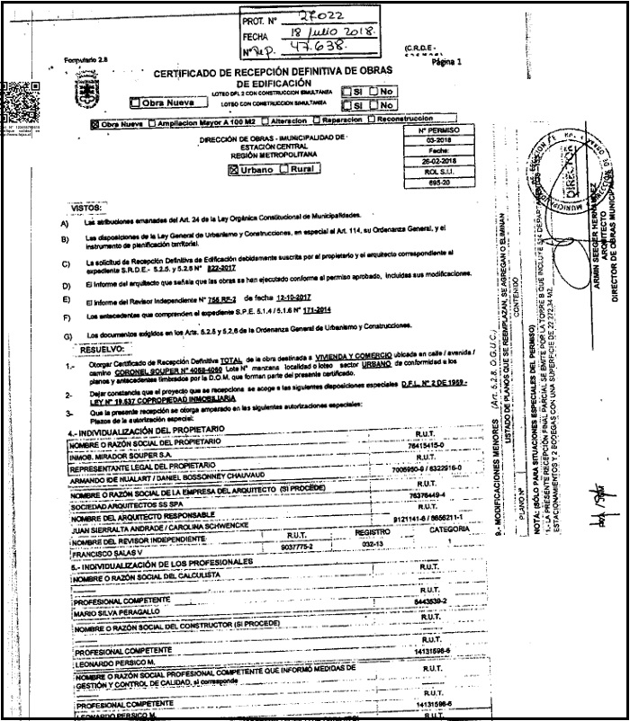
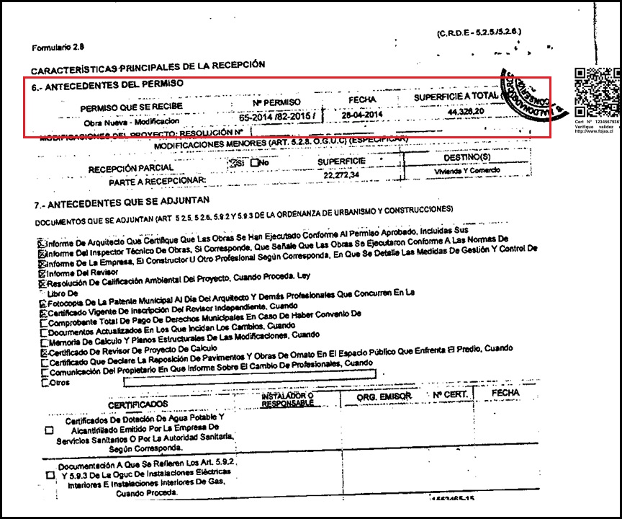
 |  |  |  |  |  |  |  |  |  |  |  |  |  |  |  |  |  |  |  |  |  |  |  |  |  |  |  |  |  |  |  |  |  |  |  |  |  |  |  |  |  |  |  |  |  |  |  |  |  |  |  |  |  |  |  |  |  |  |  |  |  |  |  |  |  | 0
INFORME DE TASACIÓN

 |  | Nº Interno |  |  |  |  |  |  |  |  |  |  | : | AGH -1548 |  |  |  |  |  |  |  |  |  |  |  |  |  |  |  |  |  |  |  |  |  |  |  |  |  |  |  |  |  |  |  |  |  |  |  |  |  |  |  |  |  |  |  |  |  |  |  |  |  | Hoja N°1 |  | Ficha de Solicitud cambiar a SI imprimir hoja ULH si corresponde

Identificación |  | Cliente |  |  |  |  | : | Janeth Patricia Cando Arias |  |  |  |  |  |  |  |  |  | Dirección |  |  |  |  |  |  | : | Coronel Souper N° 4060 |  |  |  |  |  |  |  |  |  |  |  |  | DFL-2 |  |  |  |  |  |  |  | : | SI |  |  |  |  |  |  | Ubicación/Empresa
 |  | RUT Cliente |  |  |  |  | : | 22.959.221-1 |  |  |  |  |  |  |  |  |  | Depto. |  |  |  |  |  |  | : | N°2502 B |  |  |  |  |  |  |  |  |  |  |  |  | Año Construccion |  |  |  |  |  |  |  | : | 2018
 |  | Propietario |  |  |  |  | : | Andrés Pablo Israel Avram |  |  |  |  |  |  |  |  |  | Comuna |  |  |  |  |  |  | : | Estación Central |  |  |  |  |  |  |  |  |  |  |  |  | Vida util |  |  |  |  |  |  |  | : | 40
 |  | RUT Prop. |  |  |  |  | : | 7.774.862-8 |  |  |  |  |  |  |  |  |  | Region |  |  |  |  |  |  | : | Metropolitana de Santiago |  |  |  |  |  |  |  |  |  |  |  |  | Permiso |  |  |  |  |  |  |  | : | N° 65 28-04-2014
 |  | Ejecutivo |  |  |  |  | : | Geraldine Quivaqui |  |  |  |  |  |  |  |  |  | Rol |  |  |  |  |  |  | : | 694-416 |  |  |  |  |  |  |  |  |  |  |  |  | Recepcion |  |  |  |  |  |  |  | : | N° 03 26-02-2018
 |  | Tasador |  |  |  |  | : | Marcela Gómez |  |  |  |  |  |  |  |  |  | Edificio |  |  |  |  |  |  | : | Mirador Souper |  |  |  |  |  |  |  |  |  |  |  |  | Ampliación |  |  |  |  |  |  |  | : | No
 |  | Objetivo |  |  |  |  | : | Crédito Hipotecario |  |  |  |  |  |  |  |  |  | Pisos Propiedad |  |  |  |  | : | 30 |  |  |  |  | Subterraneos |  |  |  |  | : | 3 |  |  |  | Estado conservacion |  |  |  |  |  |  |  | : | BUENO
 |  | Tipo Prop. |  |  |  |  | : | Departamento |  |  |  |  |  |  |  |  |  | Piso |  |  | : | 25 |  |  |  |  |  |  | Sitio/Lote |  | 0 |  |  |  |  |  |  |  | Sello SEC |  |  |  |  |  |  |  | : | No Aplica/Full eléctrico
 |  | Fecha Tasación |  |  |  |  | : | 12/05/2026 |  |  |  |  |  |  |  |  |  | Zona |  | : | IPC(Estación Central) |  |  |  |  |  |  |  | Manzana |  | 0 |  |  |  |  |  |  |  | Afecto a expropi. |  |  |  |  |  |  |  | : | NO
 |  | Destino SII |  |  |  |  | : | HABITACIONAL |  |  |  |  |  |  |  |  |  | Estacionamientos Asociados |  |  |  |  |  |  |  |  | : | 0 |  |  |  |  |  |  |  |  |  |  | Fuente Información |  |  |  |  |  |  |  | : | DOM, Plano Catastro
 |  | Ejecutivo |  |  |  |  | : | 0 |  |  |  |  |  |  |  |  |  | Estacionamientos Asignados |  |  |  |  |  |  |  |  | : | 0 |  |  |  |  |  |  |  |  |  |  | Descripcion Expropiación
 |  | Formalizador |  |  |  |  |  |  |  |  |  |  |  |  |  |  |  | Bodegas |  |  |  |  |  |  |  |  | : | 0 |  |  |  |  |  |  |  |  |  |  | De acuerdo al DOM, Plano Catastro de la Municipalidad de Estación Central la propiedad NO cuenta con expropiación.
 |  | N° SOLICITUD |  |  |  |  | : | 0

Síntesis de la Prop. |  | El bien es un departamento que se encuentra en Coronel Souper N° 4060. El edificio se desarrolla en un volumen de 30 pisos y 3 subterráneos el cual está conectado por 4 ascensores. Los espacios comunes se encuentran en primer piso más azotea y cuenta con sala multiuso, lavandería, gimnasio, quinchos. La propiedad se encuentra en el piso 25 con orientación oeste, tiene 41 m² interiores, sin terraza. El departamento cuenta con living comedor, cocina empotrada, 2 dormitorios, 1 baño de uso común.

 |  |  |  |  |  |  |  |  |  |  |  |  |  |  |  |  |  |  |  |  |  |  |  |  |  |  |  |  |  |  |  |  |  |  |  |  |  |  |  |  |  |  |  |  |  |  |  |  |  |  |  |  |  |  |  |  |  |  |  |  |  |  |  |  |  | IR A:
 |  | El sector es de carácter mixto. El cual se compone de viviendas de baja densidad, algunas de las cuales han sido modificadas para albergar comercio, edificios habitacional de altura media, servicios y comercios varios. El comercio, el transporte y los servicios se encuentran en la avenida más cercana: Libertador Bernardo Ohiggins.

Referencias y Mercado |  | REF. OFERTAS |  |  |  |  |  |  | Dirección referencias |  |  |  |  |  |  |  |  |  |  |  |  | Año |  | Teléfono |  |  |  | Total UF |  |  |  | Sup. Terreno. |  |  |  | Sup. Constr. |  |  |  |  | OO.CC. |  |  | UF/m² T. |  |  | UF/m² C. |  |  |  | Comentarios Relevantes
 |  | 1 | May-26 |  |  | Ofert. |  | Coronel Souper 4060, Estacion Central |  |  |  |  |  |  |  |  |  |  |  |  |  | 2017 |  | 56 9 3248 7153 |  |  |  | 1,490 |  |  |  | - |  |  |  | 45.00 |  |  |  |  | - |  |  | - |  |  | 33.11
 |  | 2 | May-26 |  |  | Ofert. |  | Cnel. Souper 3900 - 4200, Estación Central |  |  |  |  |  |  |  |  |  |  |  |  |  | 2017 |  | 56 9 3399 5948 |  |  |  | 1,300 |  |  |  | - |  |  |  | 41.00 |  |  |  |  | - |  |  | - |  |  | 31.71
 |  | 3 | May-26 |  |  | Ofert. |  | Coronel Souper 4060, Estacion Central |  |  |  |  |  |  |  |  |  |  |  |  |  | 2017 |  | 56 9 9205 0952 |  |  |  | 1,675 |  |  |  | - |  |  |  | 42.00 |  |  |  |  | - |  |  | - |  |  | 39.88
 |  | 4 | May-26 |  |  | Ofert. |  | Coronel Souper 4060, Estacion Central |  |  |  |  |  |  |  |  |  |  |  |  |  | 2017 |  | 56 9 4145 5465 |  |  |  | 1,600 |  |  |  | - |  |  |  | 45.00 |  |  |  |  | 350 |  |  | - |  |  | 27.78
 |  | 5 | May-26 |  |  | Ofert. |  | Coronel Souper 4060, Estacion Central |  |  |  |  |  |  |  |  |  |  |  |  |  | 2017 |  | 56 9 7561 6017 |  |  |  | 1,900 |  |  |  | - |  |  |  | 41.00 |  |  |  |  | - |  |  | - |  |  | 46.34
 |  | PROMEDIO DE LA MUESTRA |  |  |  |  |  |  |  |  |  |  |  |  |  |  |  |  |  |  |  |  |  |  |  |  |  | 1,593 |  |  |  | - |  |  |  | 43 |  |  |  |  | 350 |  |  | - |  |  | 35.76
 |  | TASACION |  |  |  |  |  |  |  |  |  |  |  |  |  |  |  |  |  |  |  |  |  |  |  |  |  | 1,394 |  |  |  | - |  |  |  | 41 |  |  |  |  | 0,00 |  |  | - |  |  | 34.00
 |  | TASACION V/S PROMEDIO DE LA MUESTRA |  |  |  |  |  |  |  |  |  |  |  |  |  |  |  |  |  |  |  |  |  |  |  |  |  | 0% |  |  |  | 0% |  |  |  | 0% |  |  |  |  |  |  |  | 0% |  |  | -5% |  |  |  | ANALISIS DE RENTABILIDAD
 |  | REF. C.B.R. |  |  |  |  |  |  | Dirección referencias |  |  |  |  |  |  |  |  |  |  |  |  | Año |  | Foja y Número |  |  |  | Total UF |  |  |  | Sup. Terreno. |  |  |  | Sup. Constr. |  |  |  |  | OO.CC. |  |  | UF/m² T. |  |  | UF/m² C. |  |  |  | Vida Util Remanente Años |  |  |  |  |  |  | 40 años
 |  | 6 | Apr-24 |  |  | CBR. |  | Coronel Souper N° 4060 dp 1603 B |  |  |  |  |  |  |  |  |  |  |  |  |  | 2017 |  | 33924 47556 |  |  |  | 1,640 |  |  |  | - |  |  |  | 40.00 |  |  |  |  | 70 |  |  | 0.00 |  |  | 39.25 |  |  |  | Arriendo Bruto $ / mes |  |  |  |  |  |  | $320,000
 |  | 7 | Jan-24 |  |  | CBR. |  | Coronel Souper N° 4060 dp 203 |  |  |  |  |  |  |  |  |  |  |  |  |  | 2017 |  | 1975 2808 |  |  |  | 1,100 |  |  |  | - |  |  |  | 40.00 |  |  |  |  | - |  |  | 0.00 |  |  | 27.50 |  |  |  | UF/ mes |  |  |  |  |  |  | UF7.9
 |  | 8 | 0 |  |  | CBR. |  |  |  |  |  |  |  |  |  |  |  |  |  |  |  |  |  | 0 |  |  |  | - |  |  |  | - |  |  |  | - |  |  |  |  | - |  |  | 0.00 |  |  | 0.00 |  |  |  | Gasto Anual $ |  |  |  |  |  |  | $320,000
 |  | 9 | 0 |  |  | CBR. |  |  |  |  |  |  |  |  |  |  |  |  |  |  |  |  |  | 0 |  |  |  | - |  |  |  | - |  |  |  | - |  |  |  |  | - |  |  | 0.00 |  |  | 0.00 |  |  |  | Tasa Exigida Proyecto |  |  |  |  |  |  | 6,0%
 |  | PROMEDIO DE LA MUESTRA |  |  |  |  |  |  |  |  |  |  |  |  |  |  |  |  |  |  |  |  |  |  |  |  |  | 1,370 |  |  |  | - |  |  |  | 40 |  |  |  |  | 70 |  |  | 0.00 |  |  | 33.38 |  |  |  | Tiempo Renta (años) |  |  |  |  |  |  | 35 años
 |  | TASACION |  |  |  |  |  |  |  |  |  |  |  |  |  |  |  |  |  |  |  |  |  |  |  |  |  | 1,394 |  |  |  | - |  |  |  | 41 |  |  |  |  | 0,00 |  |  | 0.00 |  |  | 34.00 |  |  |  | Ingreso Líquido Anual |  |  |  |  |  |  | $3,520,000
 |  | TASACION V/S PROMEDIO DE LA MUESTRA |  |  |  |  |  |  |  |  |  |  |  |  |  |  |  |  |  |  |  |  |  |  |  |  |  | 0% |  |  |  | 0% |  |  |  | 0% |  |  |  |  |  |  |  | 0% |  |  | 2% |  |  |  | Renta Perpetua |  |  |  |  |  |  | $58,666,667

 |  | ANÁLISIS DE LAS REFERENCIAS
 |  | Las muestras fueron seleccionadas por ser propiedades que comparten características similares en cuanto a dimensiones, programa, tipología de edificación, sector y se homologa en función a sus características propias como; diseño constructivo, calidad de sus materiales, calidad de sus revestimientos interiores y estado de mantención.

Valores y Firma |  | CUADRO DE VALORACION
 |  | Item |  |  |  | Nº | Detalle Item valorado |  |  |  |  |  |  |  | Rol SII |  |  | Año |  | Tipo |  |  | Situación Municipal |  |  |  |  |  | Estado |  | Grntía. |  |  | Origen Super. |  |  | Superficie m² |  |  |  |  |  | UF/m² Nuevo |  |  |  | D. F. |  |  | UF/m² |  |  | Valor Comercial UF |  |  |  | Valor Seguros UF |  |  |  |  |  | Valor Liquidación UF
 |  | Edificación |  |  |  | 1 | Departamento N°2502 B |  |  |  |  |  |  |  | 694-416 |  |  | 2018 |  | HA |  |  | Regularizado |  |  |  |  |  | B |  | N/D |  |  | Plano Prop. |  |  | 41.00 |  |  |  |  |  | 34.00 |  |  |  | 1.00 |  |  | 34.00 |  |  | 1,394.00 |  |  |  | 1,394.00 |  |  |  |  |  | 1,150.05
 |  | 0 |  |  |  |  | 0 |  |  |  |  |  |  |  | 0 |  |  | 0 |  | 0 |  |  | 0 |  |  |  |  |  | 0 |  | 0 |  |  | 0 |  |  | 0.00 |  |  |  |  |  | 0.00 |  |  |  | 0.00 |  |  | 0.00 |  |  | 0.00 |  |  |  | 0.00 |  |  |  |  |  | 0.00
 |  | 0 |  |  |  |  | 0 |  |  |  |  |  |  |  | 0 |  |  | 0 |  | 0 |  |  | 0 |  |  |  |  |  | 0 |  | 0 |  |  | 0 |  |  | 0.00 |  |  |  |  |  | 0.00 |  |  |  | 0.00 |  |  | 0.00 |  |  | 0.00 |  |  |  | 0.00 |  |  |  |  |  | 0.00
 |  | 0 |  |  |  |  | 0 |  |  |  |  |  |  |  | 0 |  |  | 0 |  | 0 |  |  | 0 |  |  |  |  |  | 0 |  | 0 |  |  | 0 |  |  | 0.00 |  |  |  |  |  | 0.00 |  |  |  | 0.00 |  |  | 0.00 |  |  | 0.00 |  |  |  | 0.00 |  |  |  |  |  | 0.00
 |  | 0 |  |  |  |  | 0 |  |  |  |  |  |  |  | 0 |  |  | 0 |  | 0 |  |  | 0 |  |  |  |  |  | 0 |  | 0 |  |  | 0 |  |  | 0.00 |  |  |  |  |  | 0.00 |  |  |  | 0.00 |  |  | 0.00 |  |  | 0.00 |  |  |  | 0.00 |  |  |  |  |  | 0.00
 |  | 0 |  |  |  |  | 0 |  |  |  |  |  |  |  | 0 |  |  | 0 |  | 0 |  |  | 0 |  |  |  |  |  | 0 |  | 0 |  |  | 0 |  |  | 0.00 |  |  |  |  |  | 0.00 |  |  |  | 0.00 |  |  | 0.00 |  |  | 0.00 |  |  |  | 0.00 |  |  |  |  |  | 0.00
 |  | 0 |  |  |  |  | 0 |  |  |  |  |  |  |  | 0 |  |  | 0 |  | 0 |  |  | 0 |  |  |  |  |  | 0 |  | 0 |  |  | 0 |  |  | 0.00 |  |  |  |  |  | 0.00 |  |  |  | 0.00 |  |  | 0.00 |  |  | 0.00 |  |  |  | 0.00 |  |  |  |  |  | 0.00
 |  | 0 |  |  |  |  | 0 |  |  |  |  |  |  |  | 0 |  |  | 0 |  | 0 |  |  | 0 |  |  |  |  |  | 0 |  | 0 |  |  | 0 |  |  | 0.00 |  |  |  |  |  | 0.00 |  |  |  | 0.00 |  |  | 0.00 |  |  | 0.00 |  |  |  | 0.00 |  |  |  |  |  | 0.00
 |  | TOTAL EDIFICACION |  |  |  |  |  |  |  |  |  |  |  |  |  |  |  | 0 |  |  |  |  |  |  |  |  |  |  |  |  | 1 |  |  |  |  |  | 41.00 |  |  |  |  |  | 34.00 |  |  |  | 1.00 |  |  | 34.00 |  |  | UF |  | 1,394.00 |  | 1,394.00 |  |  |  |  |  | 1,150.05
 |  | TOTAL OBRAS COMPLEMENTARIAS |  |  |  |  |  |  |  |  |  |  |  |  |  |  |  |  |  |  |  |  |  |  |  |  |  |  |  |  | 0 |  |  |  |  |  | 0.00 |  |  |  |  |  | 0.00 |  |  |  | 0.00 |  |  |  |  |  | UF |  | 0,00 |  | 0,00 |  |  |  |  |  | 0,00
 |  | TOTAL TERRENO |  |  |  |  |  |  |  |  |  |  |  |  |  |  |  |  |  |  |  |  |  |  |  |  |  |  |  |  | 0 |  |  |  |  |  | 0.00 |  |  |  |  |  | 0.00 |  |  |  | 0.00 |  |  | 0.00 |  |  | UF |  | 0,00 |  | 0,00 |  |  |  |  |  | 0,00
 |  |  | FOTO FACHADA |  |  |  |  |  |  |  |  |  |  |  |  |  |  |  |  |  |  |  |  |  |  |  |  |  |  |  |  |  |  |  |  |  | VALOR COMERCIAL NORMAL |  |  |  |  |  |  |  |  |  |  |  |  |  | : |  | UF |  | 1,394.00 |  | 1,394.00 |  |  |  |  |  | 1,150.05
 |  |  |  |  |  |  |  |  |  |  |  |  |  |  |  |  |  |  |  |  |  |  |  |  |  |  |  |  |  |  |  |  |  |  |  |  | BIENES NO CONSIDERADOS GARANTIA |  |  |  |  |  |  |  |  |  |  |  |  |  | : |  | UF |  | 0.00

 |  |  |  |  |  |  |  |  |  |  |  |  |  |  |  |  |  |  |  |  |  |  |  |  |  |  |  |  |  |  |  |  |  |  |  |  | VALOR TASACIÓN

 |  |  |  |  |  |  |  |  |  |  |  |  |  |  |  |  |  |  |  |  |  |  |  |  |  |  |  |  |  |  |  |  |  |  |  |  | UF |  | 1,394.00 |  |  |  |  |  |  |  | $ | 56,164,915 |  |  |  |  |  |  |  | al | 12/05/2026
 |  |  |  |  |  |  |  |  |  |  |  |  |  |  |  |  |  |  |  |  |  |  |  |  |  |  |  |  |  |  |  |  |  |  |  |  |  |  |  |  |  |  |  |  |  |  |  |  |  |  |  |  | Velocidad de venta normal : | 8 A 10 MESES
 |  |  |  |  |  |  |  |  |  |  |  |  |  |  |  |  |  |  |  |  |  |  |  |  |  |  |  |  |  |  |  |  |  |  |  |  | 1UF |  | = | $ 40,290.47 |  |  |  |  |  |  |  |  |  |  |  |  |  |  |  |  |  |  |  |  | 1US$ | = | $ 894.25
 |  |  |  |  |  |  |  |  |  |  |  |  |  |  |  |  |  |  |  |  |  |  |  |  |  |  |  |  |  |  |  |  |  |  |  |  | Valor de Reposición |  |  |  |  |  |  |  |  | : | US$ |  | 50,245 |  |  |  | UF |  | 1,115.20 |  |  |  | $ | 44,931,932
 |  |  |  |  |  |  |  |  |  |  |  |  |  |  |  |  |  |  |  |  |  |  |  |  |  |  |  |  |  |  |  |  |  |  |  |  | Seguro Incendio y otros |  |  |  |  |  |  |  |  | : | US$ |  | 62,807 |  |  |  | UF |  | 1,394.00 |  |  |  | $ | 56,164,915
 |  |  |  |  |  |  |  |  |  |  |  |  |  |  |  |  |  |  |  |  |  |  |  |  |  |  |  |  |  |  |  |  |  |  |  |  | Avalúo fiscal propiedad |  |  |  |  |  |  |  |  | : | US$ |  | 56,602 |  |  |  | UF |  | 1,256.27 |  |  |  | $ | 50,615,903
 |  |  |  |  |  |  |  |  |  |  |  |  |  |  |  |  |  |  |  |  |  |  |  |  |  |  |  |  |  |  |  |  |  |  |  |  | Valor a Remate |  |  |  |  |  |  | 65% |  | : | US$ |  | 40,824 |  |  |  | UF |  | 906.10 |  |  |  | $ | 36,507,195
 |  |  |  |  |  |  |  |  |  |  |  |  |  |  |  |  |  |  |  |  |  |  |  |  |  |  |  |  |  |  |  |  |  |  |  |  | Liquid. Normal |  |  |  |  |  |  | 82.5% |  | : | US$ |  | 51,816 |  |  |  | UF |  | 1,150.05 |  |  |  | $ | 46,336,055
 |  |  | Tasador |  |  |  | : | Marcela Gómez |  |  |  |  |  |  |  |  |  |  |  |  |  |  |  |  |  |  |  |  |  |  |  |  |  |  |  |  | El profesional que firma declara que no tiene hoy, ni espera tener en el futuro, interés en la propiedad tasada ni ningún impedimento para llevar a cabo este trabajo. No tiene personal interés ni participación en los usos que se hagan de la tasación ni con las personas que participen en la operación. Ha inspeccionado la vivienda y la información que en esta fecha presenta es totalmente verdadera, y no ha olvidado nada de importancia. Los inconvenientes y limitaciones que pueda tener la vivienda y su vecindario están mencionados. Por otra parte se mantendrá un nivel de confidencialidad de la información obtenida, acorde a las exigencias de la Institución, que desde ya declara conocer y aceptar.
 |  |  | Visador |  |  |  | : | Héctor Martínez C. |  |  |  |  |  |  |  |  |  |  |  | Firma |  |  |  | :
 |  |  | Fecha visita |  |  |  | : | 2026-05-12
 |  |  | Fecha Visado |  |  |  | : | 2026-05-14
 |  |  | REVISOR |  |  |  |  | Agencia Habitacional
 |  |  | Fecha revisión |  |  |  |  |  | : | 0
 |  |  |  |  |  |  |  |  |  |  |  |  |  |  |  |  |  |  |  |  |  |  |  |  |  |  |  |  |  |  |  |  |  |  |  |  |  |  |  |  |  |  |  |  |  |  |  |  |  |  |  |  |  |  |  |  |  |  |  |  |  |  |  | Hoja N°2
 |  | Nombre Cliente |  |  |  |  |  |  |  | Janeth Patricia Cando Arias |  |  |  |  |  |  |  |  |  |  |  |  |  |  |  |  |  |  |  |  |  |  |  |  |  |  | Dirección |  |  |  |  |  |  |  |  | Coronel Souper N° 4060, Departamento: N°2502 B, Edificio Mirador Souper
 |  | RUT |  |  |  |  |  |  |  | 22.959.221-1 |  |  |  |  |  |  |  |  |  |  |  |  |  |  |  |  |  |  |  |  |  |  |  |  |  |  | Nº Interno |  |  |  |  |  |  |  |  | AGH -1548

 |  | Mapa de ubicación de referencias

Plano de Emplazamiento y referencias |  | 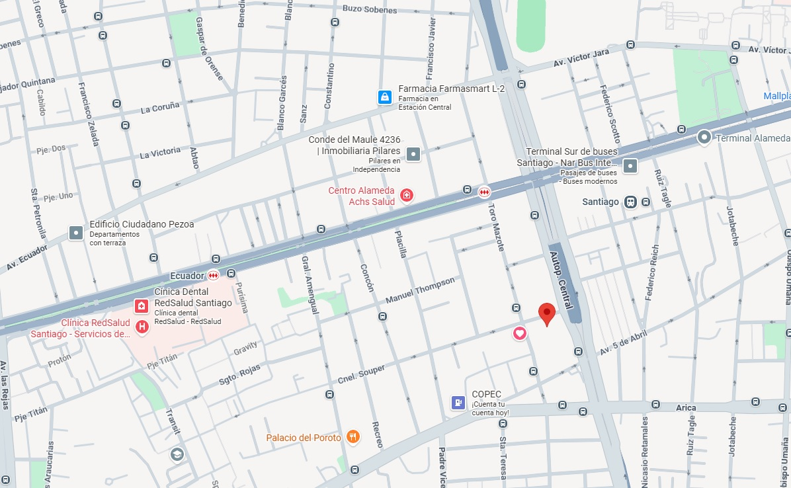

CBR

Propiedad

 | i

1
2
3

 |  |  |  | Fachada |  |  |  |  |  |  |  |  |  |  |  |  |  |  |  |  |  |  |  |  |  |  | Fachada |  |  |  |  |  |  |  |  |  |  |  |  |  |  |  |  |  |  |  |  | Fachada
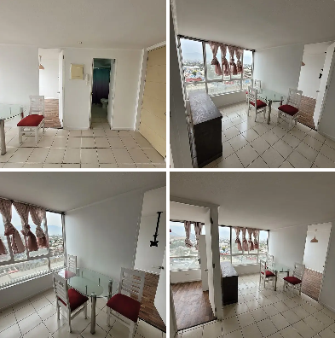
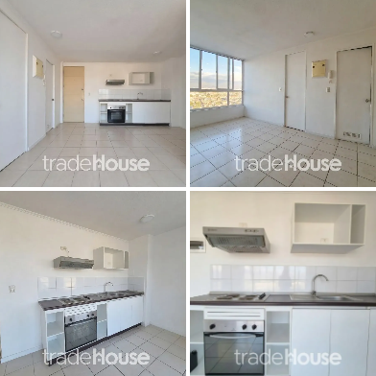
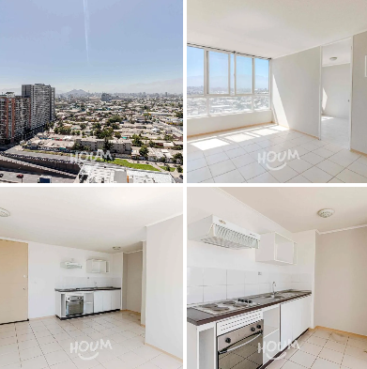

FOTOS DE PREFERENCIA FACHADA

 |  |  |  | Referencia Nº 1 |  |  |  |  |  |  |  |  |  |  |  |  |  |  |  |  |  |  |  |  | Referencia Nº 2 |  |  |  |  |  |  |  |  |  |  |  |  |  |  |  |  |  |  |  |  |  | Referencia Nº 3

 |  |  | Tipo: |  |  |  | Ofert. |  |  |  |  |  |  |  |  |  |  |  |  |  |  |  |  | Tipo: |  |  |  | Ofert. |  |  |  |  |  |  |  |  |  |  |  |  |  |  |  |  |  | Tipo: |  |  |  | Ofert.
 |  |  | Dirección: |  |  |  | Coronel Souper 4060, Estacion Central |  |  |  |  |  |  |  |  |  |  |  |  |  |  |  |  | Dirección: |  |  |  | Cnel. Souper 3900 - 4200, Estación Central |  |  |  |  |  |  |  |  |  |  |  |  |  |  |  |  |  | Dirección: |  |  |  | Coronel Souper 4060, Estacion Central
 |  |  | Valor UF: |  |  |  | 1,490 |  |  |  |  |  |  |  |  |  |  |  |  |  |  |  |  | Valor UF: |  |  |  | 1,300 |  |  |  |  |  |  |  |  |  |  |  |  |  |  |  |  |  | Valor UF: |  |  |  | 1,675
 |  |  | Año: |  |  |  | 2,017 |  |  |  |  |  |  |  |  |  |  |  |  |  |  |  |  | Año: |  |  |  | 2,017 |  |  |  |  |  |  |  |  |  |  |  |  |  |  |  |  |  | Año: |  |  |  | 2,017
 |  |  | Sup const: |  |  |  | 45.00 m² |  |  |  |  |  |  |  |  |  |  |  |  |  |  |  |  | Sup const: |  |  |  | 41.00 m² |  |  |  |  |  |  |  |  |  |  |  |  |  |  |  |  |  | Sup const: |  |  |  | 42.00 m²
 |  |  | Terreno: |  |  |  | 0.00 m² |  |  |  |  |  |  |  |  |  |  |  |  |  |  |  |  | Terreno: |  |  |  | 0.00 m² |  |  |  |  |  |  |  |  |  |  |  |  |  |  |  |  |  | Terreno: |  |  |  | 0.00 m²
 |  |  | Telefono: |  |  |  | 56 9 3248 7153 |  |  |  |  |  |  |  |  |  |  |  |  |  |  |  |  | Telefono: |  |  |  | 56 9 3399 5948 |  |  |  |  |  |  |  |  |  |  |  |  |  |  |  |  |  | Telefono: |  |  |  | 56 9 9205 0952

 |  |  |  |  |  |  |  |  |  |  |  |  |  |  |  |  |  |  |  |  |  |  |  |  |  |  |  |  |  |  |  |  |  |  |  |  |  |  |  |  |  |  |  |  |  |  |  |  |  |  |  |  |  |  |  |  |  |  |  |  |  |  |  |  | Hoja N°3
 |  | Nombre Cliente |  |  |  |  |  |  |  | Janeth Patricia Cando Arias |  |  |  |  |  |  |  |  |  |  |  |  |  |  |  |  |  |  |  |  |  |  |  |  |  |  | Dirección |  |  |  |  |  |  |  |  | Coronel Souper N° 4060, Departamento: N°2502 B, Edificio Mirador Souper
 |  | RUT |  |  |  |  |  |  |  | 22.959.221-1 |  |  |  |  |  |  |  |  |  |  |  |  |  |  |  |  |  |  |  |  |  |  |  |  |  |  | Nº Interno |  |  |  |  |  |  |  |  | AGH -1548

Exigencias |  | Superf. Predial Mínimo |  |  |  |  |  |  | : | OGUC |  |  |  | m² |  |  | Coef Máx Constructibidad |  |  |  |  |  |  | : | OGUC |  |  |  |  |  |  |  |  | PROPIEDAD ACOGIDA A: |  |  |  |  |  |  |  |  |  |  |  |  |  | CUMPLE PLAN REGULADOR VIGENTE
 |  | Frente Predial Mínimo |  |  |  |  |  |  | : | OGUC |  |  |  | mts. |  |  | Altura Edificación |  |  |  |  |  |  | : | OGUC |  |  |  | mts. |  |  |  |  | D.F.L. 2 |  |  |  |  |  |  |  |  |  | : | SI |  |  | Según el uso actual del bien |  |  |  |  |  |  |  |  |  | : | SI
 |  | % Ocupación Suelo |  |  |  |  |  |  | : | OGUC |  |  |  | % |  |  | Distancia medianero |  |  |  |  |  |  | : | OGUC |  |  |  | mts. |  |  |  |  | LEY 6071 (Venta por Pisos) |  |  |  |  |  |  |  |  |  | : | NO |  |  | Según tipo construcción |  |  |  |  |  |  |  |  |  | : | SI
 |  | Sistema Agrupamiento |  |  |  |  |  |  | : | Aislado Pareado |  |  |  |  |  |  |  |  |  |  |  |  |  |  |  |  |  |  |  |  |  |  |  | LEY 9135 (Ley Pereira) |  |  |  |  |  |  |  |  |  | : | NO |  |  | Uso más probable del bien |  |  |  |  |  |  |  |  |  | : | HABITACIONAL
 |  |  |  |  |  |  |  |  |  |  |  |  |  |  |  |  |  |  |  |  |  |  |  |  |  |  |  |  |  |  |  |  |  | LEY 19537 (Coprop. Inmob.) |  |  |  |  |  |  |  |  |  | : | SI |  |  | Cambios en Plan Regulador |  |  |  |  |  |  |  |  |  | : | NO CONTEMPLA

Sector |  | Demanda: |  |  |  |  |  |  | Medio |  |  |  |  |  | Tendencia: |  |  |  |  | Estable |  |  |  |  |  |  | Densidad: |  |  |  |  |  | Media |  |  |  |  | Mercado: |  |  |  |  | Estrato Medio |  |  |  |  |  |  |  |  |  | ABC1: |  |  |  |  |  |  | NO/No Homogéneo

 |  | Destino barrio |  |  |  |  |  | : | Habitacional |  |  |  |  |  |  |  |  |  | Antejardin |  |  |  |  |  |  | : | NO |  |  |  |  |  |  |  |  |  |  |  | Uso de terrenos
 |  | Tipo zona |  |  |  |  |  | : | Urbana |  |  |  |  |  |  |  |  |  | Red Eléctrica |  |  |  |  |  |  | : | Red Aérea |  |  |  |  |  |  |  |  |  |  |  | Casas |  |  |  |  | 45 |  | % |  |  |  |  |  | Industrial |  |  |  |  | 5 |  | %
 |  | Calzada |  |  |  |  |  | : | Hormigón |  |  |  |  |  |  |  |  |  | Agua Potable |  |  |  |  |  |  | : | Matriz Pública |  |  |  |  |  |  |  |  |  |  |  | Deptos. |  |  |  |  | 10 |  | % |  |  |  |  |  | Comercial |  |  |  |  | 15 |  | %
 |  | Acera |  |  |  |  |  | : | Pastelón |  |  |  |  |  |  |  |  |  | Gas |  |  |  |  |  |  | : | Full Eléctrica |  |  |  |  |  |  |  |  |  |  |  | Condominios |  |  |  |  | 0 |  | % |  |  |  |  |  | Sitios Eriazos |  |  |  |  | 0 |  | %
 |  | Solera |  |  |  |  |  | : | Solera |  |  |  |  |  |  |  |  |  | Proy. Uso Terrenos |  |  |  |  |  |  | : | Renovación |  |  |  |  |  |  |  |  |  |  |  | Equip. Comer |  |  |  |  | 15 |  | % |  |  |  |  |  | Otros |  |  |  |  | 10 |  | %

Arteria

 |  |  |  |  |  |  |  |  |  |  |  |  |  |  |  |  |  |  |  |  | 0 | 0 |  | Arteria Principal |  |  |  |  |  | : | Libertador Bernardo Ohiggins.

Terreno |  | Superficie |  |  |  |  | : | 0.00 m² |  |  |  |  |  |  |  |  |  |  |  |  |  |  |  |  |  |  |  |  |  |  |  |  |  |  |  |  |  | Frente |  |  |  |  | : | 0
 |  | Forma |  |  |  |  | : | 0.00 m² |  |  |  |  |  |  |  |  |  |  |  |  |  |  |  |  |  |  |  |  |  |  |  |  |  |  |  |  |  | Contrafrente |  |  |  |  | : | 0
 |  | Pendiente |  |  |  |  | : | 0.00 m² |  |  |  |  |  |  |  |  |  |  |  |  |  |  |  |  |  |  |  |  |  |  |  |  |  |  |  |  |  | NORTE |  |  |  |  | : | 0 |  |  |  | 0
 |  | Orientación |  |  |  |  | : | 0.00 m² |  |  |  |  |  |  |  |  |  |  |  |  |  |  |  |  |  |  |  |  |  |  |  |  |  |  |  |  |  | SUR |  |  |  |  | : | 0 |  |  |  | 0

Emplazamiento |  | Tipo agrupamiento |  |  |  |  |  |  |  | : | EDIFICIO |  |  |  |  |  |  |  |  |  |  |  |  |  |  |  |  |  |  |  |  |  |  |  |  |  | Estado de conservación |  |  |  |  |  |  |  |  | : | BUENO
 |  | Diseño Arquitectónico |  |  |  |  |  |  |  | : | TIPICO |  |  |  |  |  |  |  |  |  |  |  |  |  |  |  |  |  |  |  |  |  |  |  |  |  | Predio y/o vista |  |  |  |  |  |  |  |  | : | BUENO
 |  | Utilidad Funcional |  |  |  |  |  |  |  | : | ADECUADA |  |  |  |  |  |  |  |  |  |  |  |  |  |  |  |  |  |  |  |  |  |  |  |  |  | Orientación construcción |  |  |  |  |  |  |  |  | : | OESTE
 |  | Tipo Adosamiento |  |  |  |  |  |  |  | : | EDIF DPTO |  |  |  |  |  |  |  |  |  |  |  |  |  |  |  |  |  |  |  |  |  |  |  |  |  | Relación Terr/Constr |  |  |  |  |  |  |  |  | : | ADECUADO
 |  | Calidad constructiva |  |  |  |  |  |  |  | : | BUENA |  |  |  |  |  |  |  |  |  |  |  |  |  |  |  |  |  |  |  |  |  |  |  |  |  | Iluminación natural |  |  |  |  |  |  |  |  | : | ADECUADA

Características Constructivas |  | Elementos Fundamentales |  |  |  |  |  |  |  |  |  |  |  | Materialidad / Tipo |  |  |  |  |  |  |  |  | Calidad |  |  |  |  |  |  | Estado |  |  |  |  |  |  |  | Otros |  |  |  |  |  |  | Materialidad / Tipo |  |  |  |  |  |  |  |  |  |  |  | Calidad |  |  |  |  |  |  | Estado
 |  | Estructura Soportante |  |  |  |  |  |  | HORMIGON ARMADO |  |  |  |  |  |  |  |  |  |  |  |  |  | BUENA |  |  |  |  |  |  | BUENO |  |  |  |  |  |  | Aire Acondicionado |  |  |  |  |  |  | NO PRESENTA
 |  | Divisiones Interiores |  |  |  |  |  |  | ACERO VOLCANITA |  |  |  |  |  |  |  |  |  |  |  |  |  | BUENA |  |  |  |  |  |  | BUENO |  |  |  |  |  |  | Calefacción |  |  |  |  |  |  | NO PRESENTA
 |  | Entrepisos |  |  |  |  |  |  | LOSA DE HORMIGON ARMADO |  |  |  |  |  |  |  |  |  |  |  |  |  | BUENA |  |  |  |  |  |  | BUENO |  |  |  |  |  |  | Closet Mural |  |  |  |  |  |  | MELAMINA |  |  |  |  |  |  |  |  |  |  |  | BUENA |  |  |  |  |  |  | BUENO
 |  | Cubierta |  |  |  |  |  |  | LOSA DE HORMIGON ARMADO |  |  |  |  |  |  |  |  |  |  |  |  |  | BUENA |  |  |  |  |  |  | BUENO |  |  |  |  |  |  | Muebles de cocina |  |  |  |  |  |  | MELAMINA Y POSTFORMADO |  |  |  |  |  |  |  |  |  |  |  | BUENA |  |  |  |  |  |  | BUENO
 |  | Revestimiento exterior |  |  |  |  |  |  | ESTUCO Y PINTURA |  |  |  |  |  |  |  |  |  |  |  |  |  | BUENA |  |  |  |  |  |  | BUENO |  |  |  |  |  |  | Sanitarios |  |  |  |  |  |  | LOSA NACIONAL CORRIENTE |  |  |  |  |  |  |  |  |  |  |  | BUENA |  |  |  |  |  |  | BUENO
 |  | Cierros exteriores |  |  |  |  |  |  | MURO FACHADA |  |  |  |  |  |  |  |  |  |  |  |  |  | BUENA |  |  |  |  |  |  | BUENO |  |  |  |  |  |  | Grifería |  |  |  |  |  |  | NACIONAL CORRIENTE |  |  |  |  |  |  |  |  |  |  |  | BUENA |  |  |  |  |  |  | BUENO
 |  | O. Complementarias |  |  |  |  |  |  | QUINCHO |  |  |  |  |  |  |  |  |  |  |  |  |  | BUENA |  |  |  |  |  |  | BUENA |  |  |  |  |  |  | Puerta Principal |  |  |  |  |  |  | MADERA |  |  |  |  |  |  |  |  |  |  |  | BUENA |  |  |  |  |  |  | BUENO
 |  | Construcción anexo |  |  |  |  |  |  | 0 |  |  |  |  |  |  |  |  |  |  |  |  |  |  |  |  |  |  |  |  |  |  |  |  |  |  |  | Ventanas |  |  |  |  |  |  | PVC |  |  |  |  |  |  |  |  |  |  |  | BUENA |  |  |  |  |  |  | BUENO

 |  | Terminaciones |  |  |  |  |  | Tipo de Pavimento |  |  |  |  |  |  |  |  |  |  |  |  | Material/Marca/Origen |  |  |  |  |  |  |  |  |  |  |  | Revestimiento de Muros |  |  |  |  |  |  |  |  | Terminación de Cielo |  |  |  |  |  |  |  |  |  |  | Iluminación |  |  |  |  |  |  | Estado
 |  | Estar |  |  |  |  | : | CERAMICO |  |  |  |  |  |  |  |  |  |  |  |  | TIPO CORDILLERA |  |  |  |  |  |  |  |  |  |  |  | PAPEL |  |  |  |  |  |  |  |  | ENLUCIDO / PINTURA |  |  |  |  |  |  |  |  |  |  | BUENA |  |  |  |  |  |  | BUENO
 |  | Dormitorios |  |  |  |  | : | ALFOMBRA |  |  |  |  |  |  |  |  |  |  |  |  | ALFOMBRA |  |  |  |  |  |  |  |  |  |  |  | PAPEL |  |  |  |  |  |  |  |  | ENLUCIDO / PINTURA |  |  |  |  |  |  |  |  |  |  | BUENA |  |  |  |  |  |  | BUENO
 |  | Espacios de circulación |  |  |  |  | : | CERAMICO |  |  |  |  |  |  |  |  |  |  |  |  | TIPO CORDILLERA |  |  |  |  |  |  |  |  |  |  |  | PAPEL |  |  |  |  |  |  |  |  | ENLUCIDO / PINTURA |  |  |  |  |  |  |  |  |  |  | BUENA |  |  |  |  |  |  | BUENO
 |  | Cocina |  |  |  |  | : | CERAMICO |  |  |  |  |  |  |  |  |  |  |  |  | TIPO CORDILLERA |  |  |  |  |  |  |  |  |  |  |  | CERAMICO |  |  |  |  |  |  |  |  | ENLUCIDO / PINTURA |  |  |  |  |  |  |  |  |  |  | BUENA |  |  |  |  |  |  | BUENO
 |  | Baños |  |  |  |  | : | CERAMICO |  |  |  |  |  |  |  |  |  |  |  |  | TIPO CORDILLERA |  |  |  |  |  |  |  |  |  |  |  | CERAMICO |  |  |  |  |  |  |  |  | ENLUCIDO / PINTURA |  |  |  |  |  |  |  |  |  |  | BUENA |  |  |  |  |  |  | BUENO

 |  | Alcantarillado |  |  |  |  | : | Colector |  |  |  |  |  |  |  |  |  |  |  |  |  |  |  |  |  |  |  |  |  |  |  |  |  |  |  |  | Gas |  |  |  |  | : | Full Eléctrica
 |  | Agua Potable |  |  |  |  | : | Matriz Pública |  |  |  |  |  |  |  |  |  |  |  |  |  |  |  |  |  |  |  |  |  |  |  |  |  |  |  |  | Otros |  |  |  |  | :
 |  | Electricidad |  |  |  |  | : | Red Aérea

Habitaciones |  | HABITACIONES |  |  |  |  |  |  |  |  | Comedor |  |  | Living |  | Estar |  |  | Hall |  |  | Suite |  |  |  | D. Simple |  |  |  | D. Serv |  |  |  | Cocina |  |  | Escritorio |  |  |  |  | Baños |  |  | 1/2 Baño |  |  |  | Bñ Serv |  |  | Loggia |  |  |  |  | Otros |  |  |  |  | Superficie (m2)
 |  | Subterráneo |  |  |  |  |  |  |  | : | 0 |  |  | 0 |  | 0 |  |  | 0 |  |  | 0 |  |  |  | 0 |  |  |  | 0 |  |  |  | 0 |  |  | 0 |  |  |  |  | 0 |  |  | 0 |  |  |  | 0 |  |  | 0 |  |  |  |  | 0
 |  | Recintos 1 Nivel |  |  |  |  |  |  |  | : | 1 |  |  | 1 |  | 0 |  |  | 0 |  |  | 0 |  |  |  | 2 |  |  |  | 0 |  |  |  | 1 |  |  | 0 |  |  |  |  | 1 |  |  | 0 |  |  |  | 0 |  |  | 0 |  |  |  |  | 0 |  |  |  |  | 41.00
 |  | Recintos 2 Nivel |  |  |  |  |  |  |  | : | 0 |  |  | 0 |  | 0 |  |  | 0 |  |  | 0 |  |  |  | 0 |  |  |  | 0 |  |  |  | 0 |  |  | 0 |  |  |  |  | 0 |  |  | 0 |  |  |  | 0 |  |  | 0 |  |  |  |  | 0
 |  | Recintos 3 Nivel |  |  |  |  |  |  |  | : | 0 |  |  | 0 |  | 0 |  |  | 0 |  |  | 0 |  |  |  | 0 |  |  |  | 0 |  |  |  | 0 |  |  | 0 |  |  |  |  | 0 |  |  | 0 |  |  |  | 0 |  |  | 0 |  |  |  |  | 0
 |  | Totales |  |  | Total Recintos |  |  |  |  |  |  |  |  | 6 |  |  |  |  |  |  | Dormitorios : |  |  |  | 2 |  |  |  | Baños : |  |  |  | 1 |  |  | Dorm Serv. : |  |  |  |  | 0 |  |  | Baño Serv. : |  |  |  |  |  | 0 |  |  |  |  |  | Total |  |  |  | : | 41.00 m²

 |  | COMODIDADES
 |  | Muebles de Cocina |  |  |  |  |  |  |  | : | SI |  |  |  |  |  |  |  | Piscina |  |  |  |  | : | NO |  |  |  |  |  |  |  |  |  |  | Jardin conformado |  |  |  |  |  |  |  | : | NO |  |  |  |  |  |  |  | Aspiración central |  |  |  |  |  |  | : | NO
 |  | Comedor de Diario |  |  |  |  |  |  |  | : | NO |  |  |  |  |  |  |  | Gimnasio |  |  |  |  | : | SI |  |  |  |  |  |  |  |  |  |  | Calefacción |  |  |  |  |  |  |  | : | NO |  |  |  |  |  |  |  | Climatización |  |  |  |  |  |  | : | NO
 |  | Patio de servicio |  |  |  |  |  |  |  | : | NO |  |  |  |  |  |  |  | Sauna |  |  |  |  | : | NO |  |  |  |  |  |  |  |  |  |  | Alarma |  |  |  |  |  |  |  | : | NO |  |  |  |  |  |  |  | Purificador de aire |  |  |  |  |  |  | : | NO
 |  | Estacionamiento |  |  |  |  |  |  |  | : | NO |  |  |  |  |  |  |  | Bodega |  |  |  |  | : | NO |  |  |  |  |  |  |  |  |  |  | Protecciones/Rejas |  |  |  |  |  |  |  | : | NO |  |  |  |  |  |  |  | Corrientes. Débiles |  |  |  |  |  |  | : | NO

Ampliaciones
 |  | Ampliacion 1 |  |  |  |  | : | Regulado |  |  |  | 0 |  |  | Permiso de edificacion: |  |  |  |  |  |  | 0 |  |  |  |  |  |  |  |  | Recepcion final: |  |  |  |  | 0 |  |  |  |  |  |  | Regulación |  |  |  |  | 0 |  |  |  |  |  |  |  |  | Metros Cuadrados |  |  |  |  |  |  | 0.00 m²
 |  | Ampliacion 2 |  |  |  |  | : | Regulado |  |  |  | 0 |  |  | Permiso de edificacion: |  |  |  |  |  |  | 0 |  |  |  |  |  |  |  |  | Recepcion final: |  |  |  |  | 0 |  |  |  |  |  |  | Regulación |  |  |  |  | 0 |  |  |  |  |  |  |  |  | Metros Cuadrados |  |  |  |  |  |  | 0.00 m²
 |  | Ampliacion 3 |  |  |  |  | : | Regulado |  |  |  | 0 |  |  | Permiso de edificacion: |  |  |  |  |  |  | 0 |  |  |  |  |  |  |  |  | Recepcion final: |  |  |  |  | 0 |  |  |  |  |  |  | Regulación |  |  |  |  | 0 |  |  |  |  |  |  |  |  | Metros Cuadrados |  |  |  |  |  |  | 0.00 m²

 |  |  |  |  |  |  |  |  |  |  |  |  |  |  |  |  |  |  |  |  |  |  |  |  |  |  |  |  |  |  |  |  |  |  |  |  |  |  |  |  |  |  |  |  |  |  |  |  |  |  |  |  |  |  |  |  |  |  |  |  |  |  |  |  | Hoja N°4
 |  | Nombre Cliente |  |  |  |  |  |  |  | Janeth Patricia Cando Arias |  |  |  |  |  |  |  |  |  |  |  |  |  |  |  |  |  |  |  |  |  |  |  |  |  |  | Dirección |  |  |  |  |  |  |  |  | Coronel Souper N° 4060, Departamento: N°2502 B, Edificio Mirador Souper
 |  | RUT |  |  |  |  |  |  |  | 22.959.221-1 |  |  |  |  |  |  |  |  |  |  |  |  |  |  |  |  |  |  |  |  |  |  |  |  |  |  | Nº Interno |  |  |  |  |  |  |  |  | AGH -1548

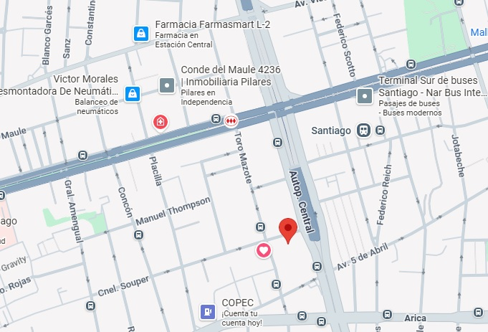
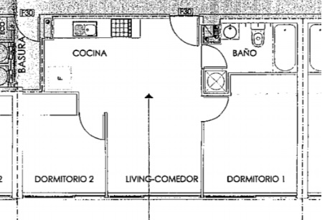
Fotos de la Propiedad

 |  | Ubicación |  |  |  |  |  |  |  |  |  |  |  |  |  |  |  |  |  |  |  |  |  |  |  |  |  |  |  |  |  |  |  |  |  | Planificación
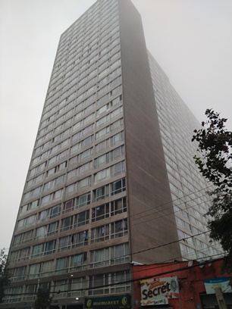
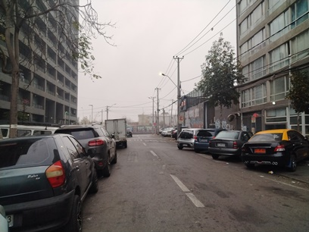

 |  | Fachada |  |  |  |  |  |  |  |  |  |  |  |  |  |  |  |  |  |  |  |  |  |  |  |  |  |  |  |  |  |  |  |  |  | Sector
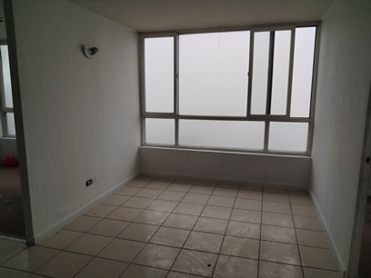
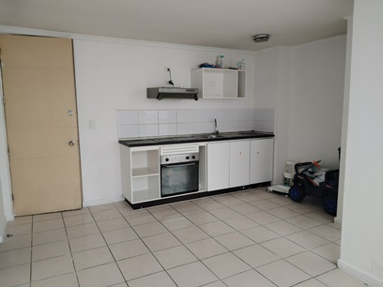

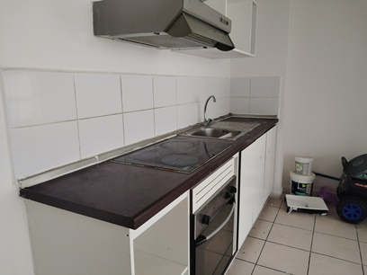
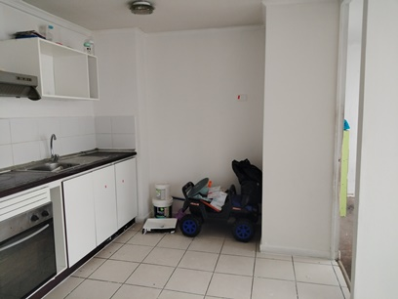
 |  | Living |  |  |  |  |  |  |  |  |  |  |  |  |  |  |  |  |  |  |  |  |  |  |  |  |  |  |  |  |  |  |  |  |  | Comedor

 |  | Cocina |  |  |  |  |  |  |  |  |  |  |  |  |  |  |  |  |  |  |  |  |  |  |  |  |  |  |  |  |  |  |  |  |  | Cocina
 |  |  |  |  |  |  |  |  |  |  |  |  |  |  |  |  |  |  |  |  |  |  |  |  |  |  |  |  |  |  |  |  |  |  |  |  |  |  |  |  |  |  |  |  |  |  |  |  |  |  |  |  |  |  |  |  |  |  |  |  |  |  |  |  | Hoja N°5
 |  | Nombre Cliente |  |  |  |  |  |  |  | Janeth Patricia Cando Arias |  |  |  |  |  |  |  |  |  |  |  |  |  |  |  |  |  |  |  |  |  |  |  |  |  |  | Dirección |  |  |  |  |  |  |  |  | Coronel Souper N° 4060, Departamento: N°2502 B, Edificio Mirador Souper
 |  | RUT |  |  |  |  |  |  |  | 22.959.221-1 |  |  |  |  |  |  |  |  |  |  |  |  |  |  |  |  |  |  |  |  |  |  |  |  |  |  | Nº Interno |  |  |  |  |  |  |  |  | AGH -1548
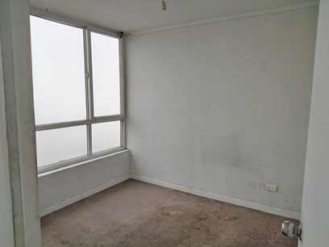
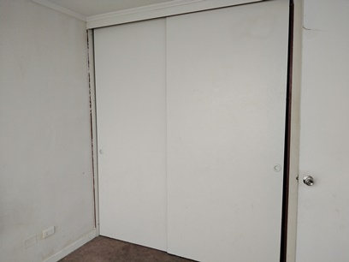
Fotos de la Propiedad

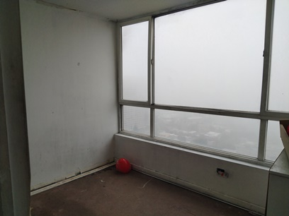
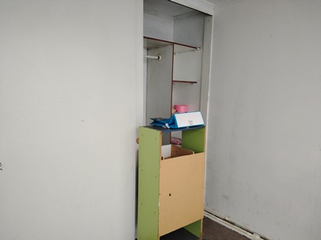
 |  | Dormitorio |  |  |  |  |  |  |  |  |  |  |  |  |  |  |  |  |  |  |  |  |  |  |  |  |  |  |  |  |  |  |  |  |  | Dormitorio

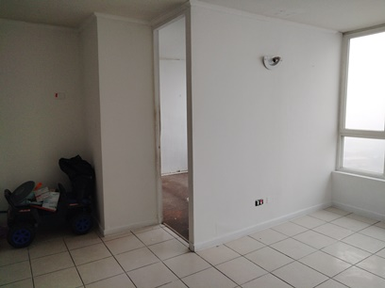
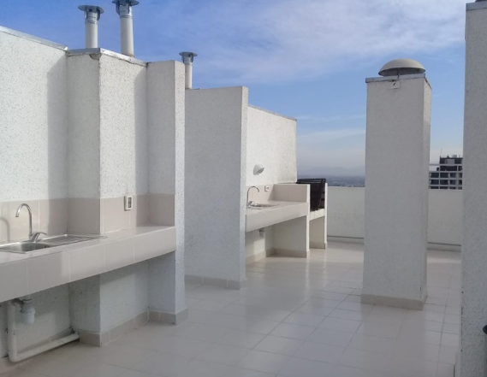
 |  | Dormitorio |  |  |  |  |  |  |  |  |  |  |  |  |  |  |  |  |  |  |  |  |  |  |  |  |  |  |  |  |  |  |  |  |  | Dormitorio

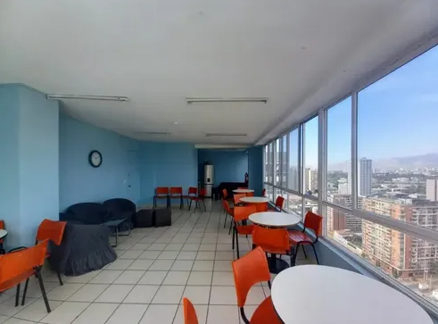
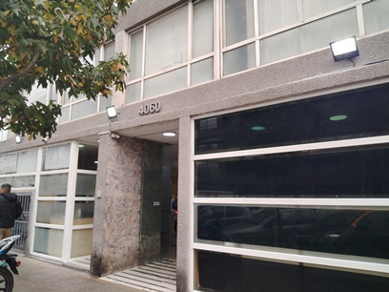
 |  | living |  |  |  |  |  |  |  |  |  |  |  |  |  |  |  |  |  |  |  |  |  |  |  |  |  |  |  |  |  |  |  |  |  | Quinchos

 |  | Sala multiuso |  |  |  |  |  |  |  |  |  |  |  |  |  |  |  |  |  |  |  |  |  |  |  |  |  |  |  |  |  |  |  |  |  | Numeración Propiedad y/o Nombre de la calle
 |  |  |  |  |  |  |  |  |  |  |  |  |  |  |  |  |  |  |  |  |  |  |  |  |  |  |  |  |  |  |  |  |  |  |  |  |  |  |  |  |  |  |  |  |  |  |  |  |  |  |  |  |  |  |  |  |  |  |  |  |  |  |  |  | Hoja N°6
 |  | Nombre Cliente |  |  |  |  |  |  |  | Janeth Patricia Cando Arias |  |  |  |  |  |  |  |  |  |  |  |  |  |  |  |  |  |  |  |  |  |  |  |  |  |  | Dirección |  |  |  |  |  |  |  |  | Coronel Souper N° 4060, Departamento: N°2502 B, Edificio Mirador Souper
 |  | RUT |  |  |  |  |  |  |  | 22.959.221-1 |  |  |  |  |  |  |  |  |  |  |  |  |  |  |  |  |  |  |  |  |  |  |  |  |  |  | Nº Interno |  |  |  |  |  |  |  |  | AGH -1548

Anexo N° 1: Comentarios |  | ANEXO N°1

PLANO
 |  | 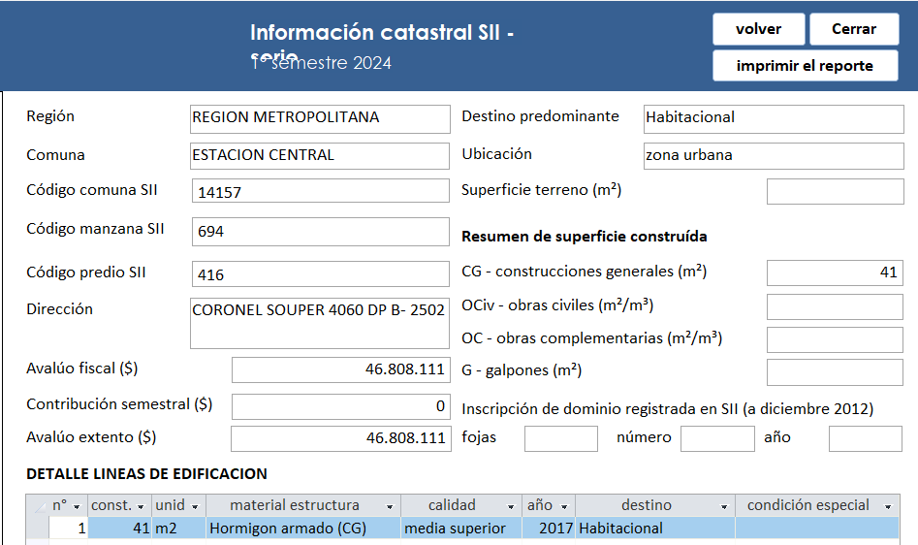 0

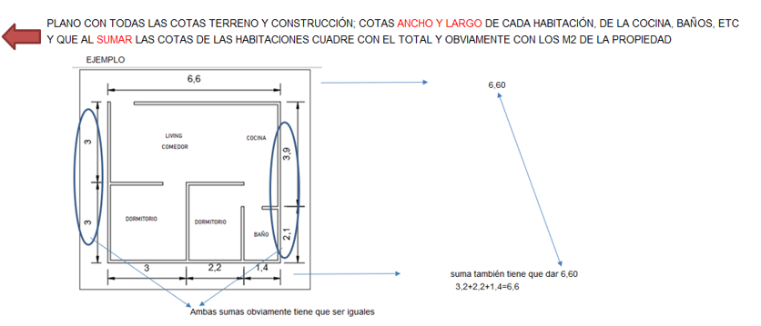

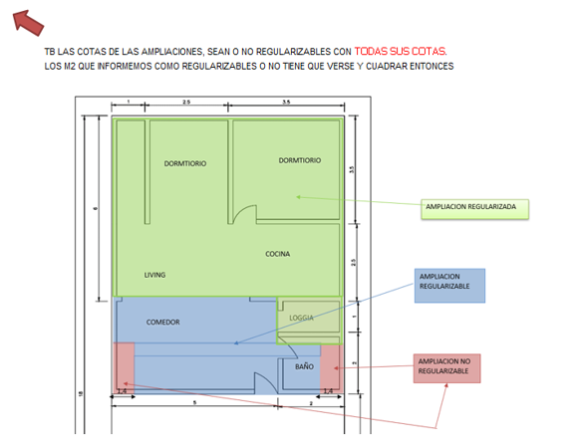

INFORMACION DE SII

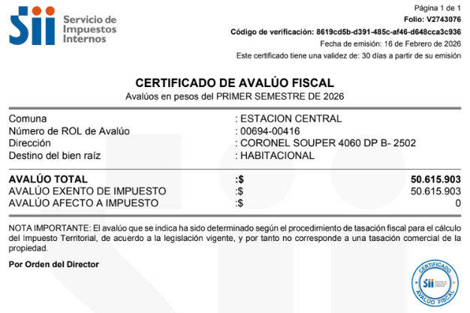

 |  |  |  |  |  |  |  |  |  |  |  |  |  |  |  |  |  |  |  |  |  |  |  |  |  |  |  |  |  |  |  |  |  |  |  |  |  |  |  |  |  |  |  |  |  |  |  |  |  |  |  |  |  |  |  |  |  |  |  |  |  |  |  |  | Hoja N°7
 |  | Nombre Cliente |  |  |  |  |  |  |  | Janeth Patricia Cando Arias |  |  |  |  |  |  |  |  |  |  |  |  |  |  |  |  |  |  |  |  |  |  |  |  |  |  | Dirección |  |  |  |  |  |  |  |  | Coronel Souper N° 4060, Departamento: N°2502 B, Edificio Mirador Souper
 |  | RUT |  |  |  |  |  |  |  | 22.959.221-1 |  |  |  |  |  |  |  |  |  |  |  |  |  |  |  |  |  |  |  |  |  |  |  |  |  |  | Nº Interno |  |  |  |  |  |  |  |  | AGH -1548

Anexo N° 2: Comentarios |  | ANEXO N°2

ROL - AVALUO
CERTIFICADO TESORERIA DE CONTRIBUCIONES
 |  | 0

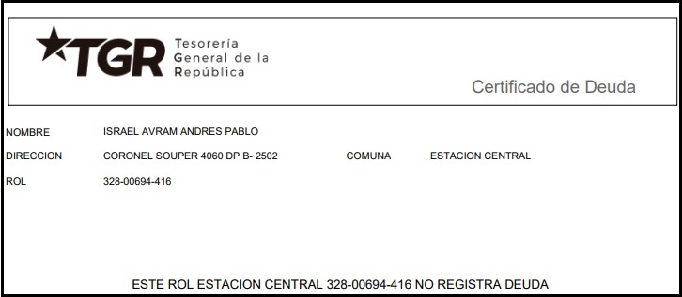

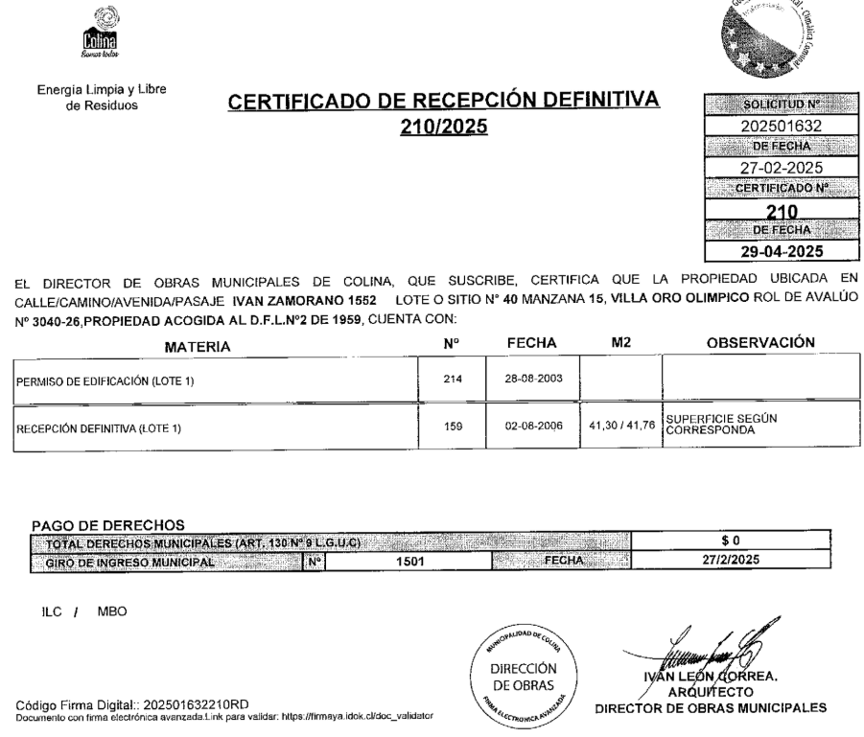

RECEPCION FINAL
PERMISO DE EDIFICACIÓN

Referencias
 |  |  |  |  |  | Referencias
Cliente: |  |  | Janeth Patricia Cando Arias |  |  |  |  |  |  | Rut: | 22.959.221-1 |  |  |  | EN CASAS O DEPARTAMENTOS USADOS SIEMPRE
Dirección: |  |  | Coronel Souper N° 4060 |  |  |  |  | Depto. | N°2502 B |  | Mirador Souper |  |  |  | BUSCAR PRIMERO ALGUNA REFERENCIA DEL MISMO
Comuna: |  |  | Estación Central |  |  | Región: | Metropolitana de Santiago |  |  |  |  |  |  |  | EDIFICIO O CONJUNTO O LO MAS A LA PROPIEDAD
 | MAPA GOOGLE

Propiedad

CBR

1
2
3

 |  | Fachada |  |  |  |  |  |  |  | Fachada |  |  |  | Fachada

FOTOS DE PREFERENCIA FACHADA

 |  |  |  | Referencia | 1 |  |  |  |  |  |  | Referencia | 2 |  |  | Referencia | 3

 |  |  |  | Tipo: | Ofert. |  |  |  |  |  |  | Tipo: | Ofert. |  |  | Tipo: | Ofert.
 |  |  |  | Dirección: | Coronel Souper 4060, Estacion Central |  |  |  |  |  |  | Dirección: | Cnel. Souper 3900 - 4200, Estación Central |  |  | Dirección: | Coronel Souper 4060, Estacion Central
 |  |  |  | Valor UF: | 1490 |  |  |  |  |  |  | Valor UF: | 1300 |  |  | Valor UF: | 1675
 |  |  |  | Año: | 2017 |  |  |  |  |  |  | Año: | 2017 |  |  | Año: | 2017
 |  |  |  | Sup const: | 45.00 m² |  |  |  |  |  |  | Sup const: | 41.00 m² |  |  | Sup const: | 42.00 m²
 |  |  |  | Terreno: | 0.00 m² |  |  |  |  |  |  | Terreno: | 0.00 m² |  |  | Terreno: | 0.00 m²
 |  |  |  | Telefono: | 56 9 3248 7153 |  |  |  |  |  |  | Telefono: | 56 9 3399 5948 |  |  | Telefono: | 56 9 9205 0952

Anexo
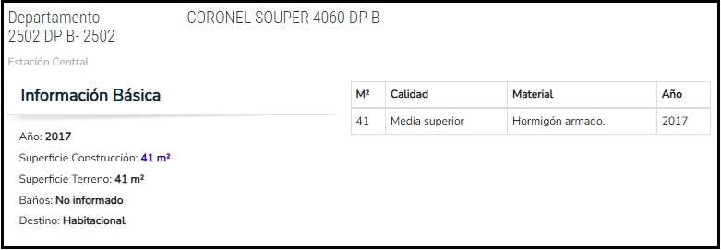
 |  | Anexo Hoja Comentarios |  |  |  |  |  | INSERTAR
Cliente: | Janeth Patricia Cando Arias |  |  |  |  | Rut: | 22.959.221-1 | Plantas
Dirección: | Coronel Souper N° 4060 |  |  | Depto. | N°2502 B |  | Mirador Souper | Cuadros de Superficie (metros cuadrados de la propiedad, el terreno, terraza,etc)
Comuna: | Estación Central | Región: | Metropolitana de Santiago

PLANO
 |  |  |  |  |  |  |  |  | Adjuntar los
 |  |  |  |  |  |  |  |  | cuadros con
 |  |  |  |  |  |  |  |  | margen negro
 |  |  |  |  |  |  |  |  | y alineados
 |  |  |  |  |  |  |  |  | y ordenados

CUADRO DE SUPERFICIES

INFORMACION DE SII

Anexo (2)
 |  | Anexo Rol de Avalúo S.I.I. |  |  |  |  |  |  | INSERTAR
Cliente: | Janeth Patricia Cando Arias |  |  |  |  |  | Rut: | 22.959.221-1 | Certificado de avaluo (Roles) | Certificado de no expropiacion
Dirección: | Coronel Souper N° 4060 |  |  |  | Depto. | N°2502 B |  | Mirador Souper | Permiso de edificacion
Comuna: | Estación Central |  | Región: | Metropolitana de Santiago |  |  |  |  | Recepcion final
 |  |  |  |  |  |  |  |  | Sello Sec si es edificio
ROL - AVALUO
PERMISO DE EDIFICACIÓN
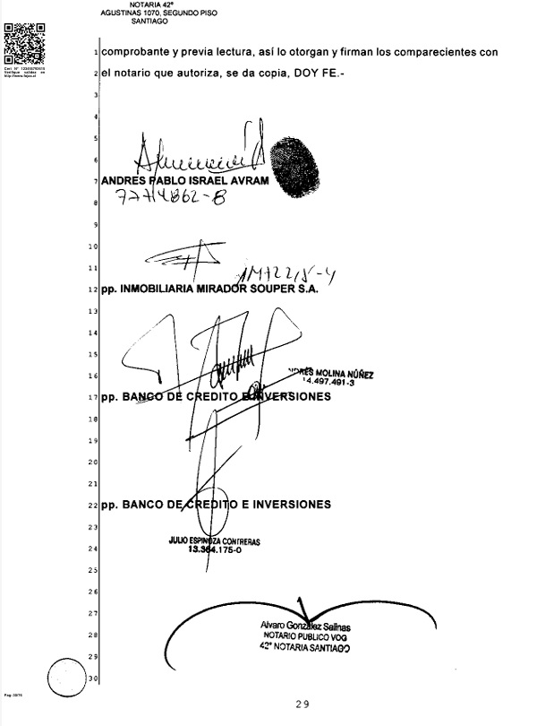 |  |  |  |  |  |  |  |  |  |  | Adjuntar los
 |  |  |  |  |  |  |  |  |  |  | certificados con
 |  |  |  |  |  |  |  |  |  |  | margen negro
 |  |  |  |  |  |  |  |  |  |  | y alineados
 |  |  |  |  |  |  |  |  |  |  | y ordenados

RECEPCION FINAL
 |  |  |  |  |  |  |  |  |  |  | Adjuntar los
 |  |  |  |  |  |  |  |  |  |  | certificados de
 |  |  |  |  |  |  |  |  |  |  | permiso y
 |  |  |  |  |  |  |  |  |  |  | recepcion y se | EJEMPLO
 |  |  |  |  |  |  |  |  |  |  | tiene que ver los
 |  |  |  |  |  |  |  |  |  |  | TIMBRES Y FIRMAS

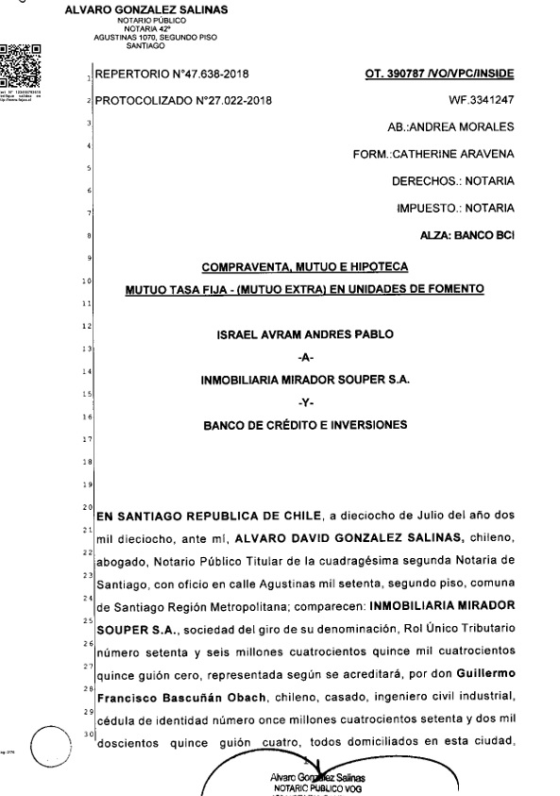

 |  |  |  |  |  |  |  |  |  |  | SI ES CASA NO TIENE
 |  |  |  |  |  |  |  |  |  |  | SELLO SEC, SUPRIMIR
 |  |  |  |  |  |  |  |  |  |  | EL CUADRO

CERTIFICADO TESORERIA DE CONTRIBUCIONES

VISADOR
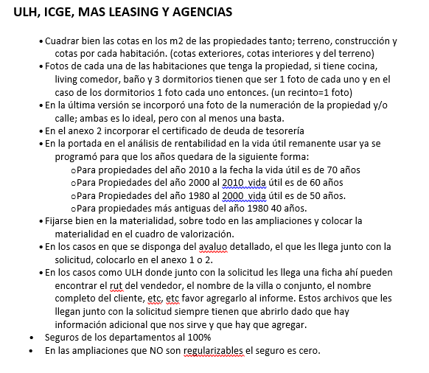
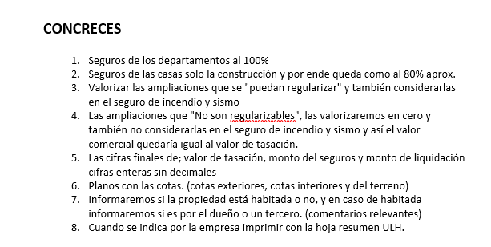
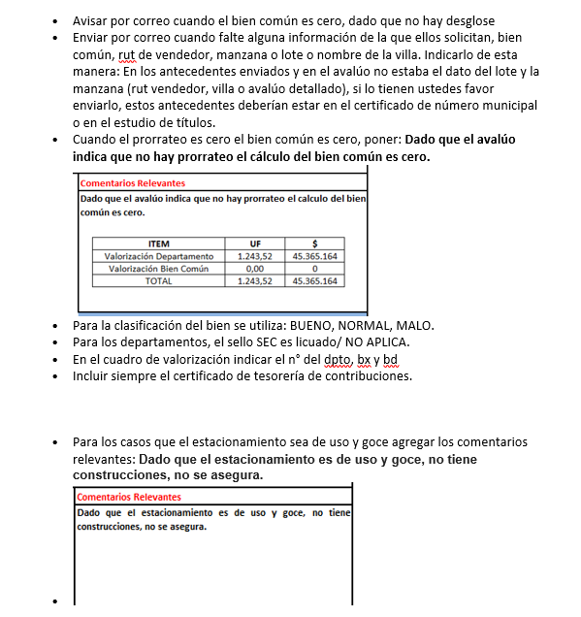
LINK PAGINA WEB DEL CUADRO DE OFERTAS (AL PRESIONAR VA DIRECTO A LA PAGINA DE LA PROPIEDAD)

Ref1
Ref2
Ref3
Ref4
Ref5

LINK PAGINA WEB ARRIENDOS DE PROPIEDADES DE SIMILARES CARACTERISTICAS (AL PRESIONAR VA DIRECTO A LA PAGINA DE LA PROPIEDAD)

Ref1 Arr.
Ref2 Arr.
Ref3 Arr.
Ref4 Arr.
Ref5 Arr.

 | S/Reg, No Regularizable | SECURITY

 |  | 1.- En el cuadro de valorización incluir el N° del dpto, del estacionamiento y la bodega
 |  | 2.- Incuir siempre en anexos el certificado de deuda de la tesoreria

 |  | M&V y Chilevivienda

 |  | 1.- Las fotos de las 3 referencias siempre tienen que ser de la fachada de la propiedad.

Tapa
INFORME DE TASACION



ANTECEDENTES

 | Numero Solicitud: | AGH -1548
 | Institución: | Agencia Habitacional
 | Nombre Cliente: | Janeth Patricia Cando Arias
 | Rut: | 22.959.221-1
 | Dirección Propiedad: | Coronel Souper N° 4060, Departamento: N°2502 B, Edificio Mirador Souper

 | Comuna: | Estación Central
 | Región : | Metropolitana de Santiago

www.valueproperty.cl |  | Dirección: Santa Magdalena 75 Of 310, Providencia - Santiago

Mail: info@valueproperty.cl |  | Fono: 22 500 0366

Tasador
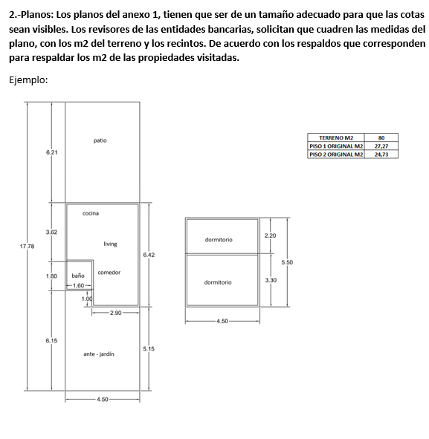

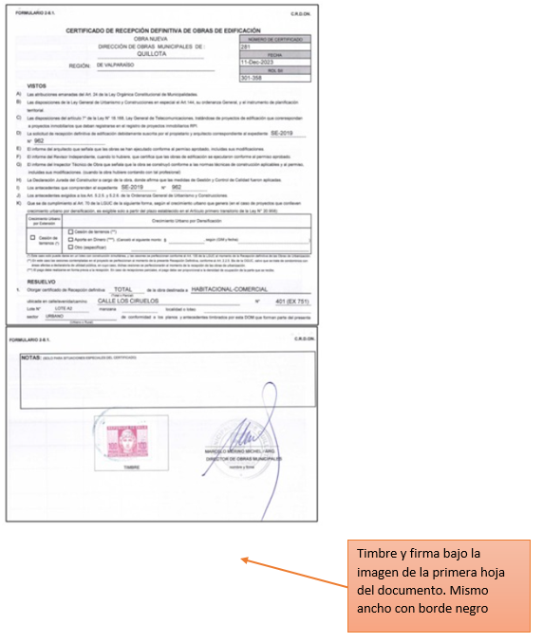

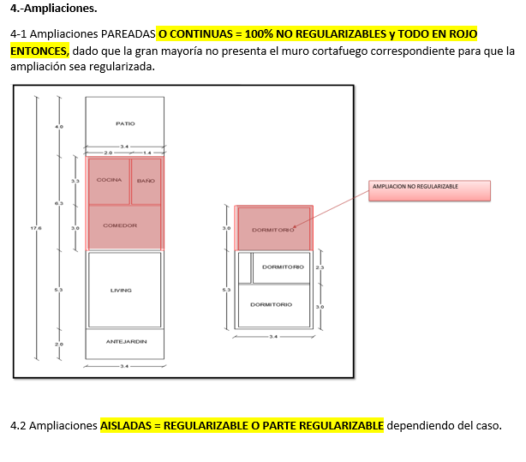

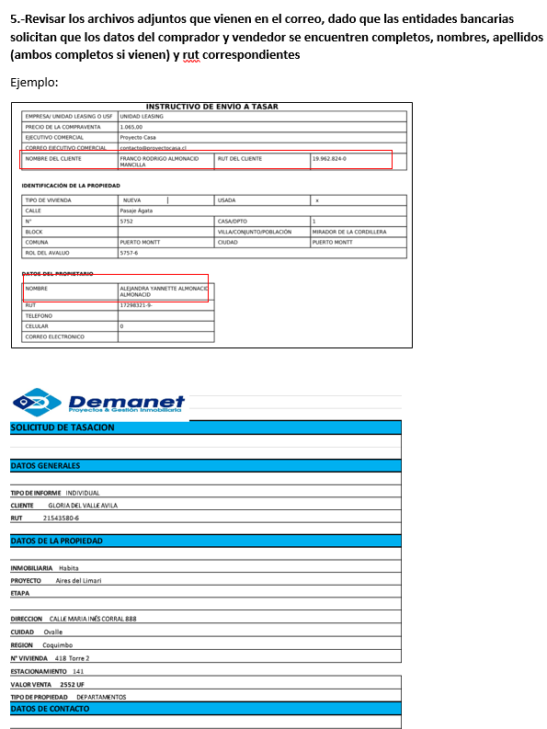
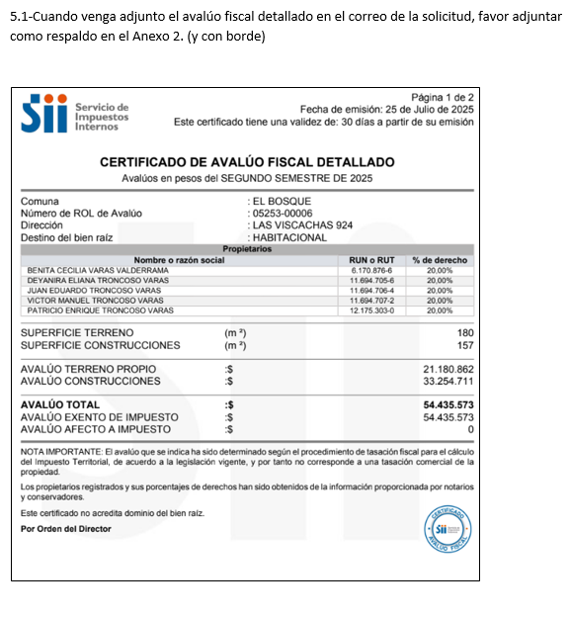
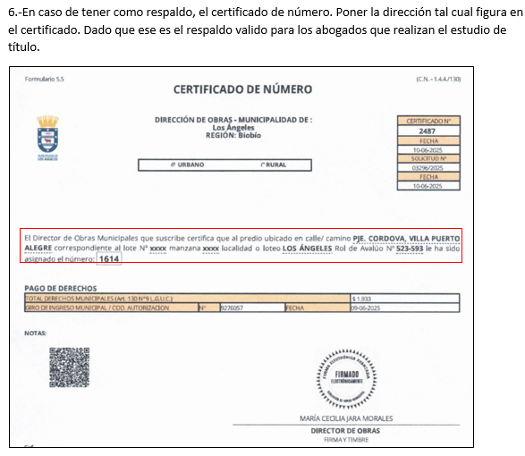

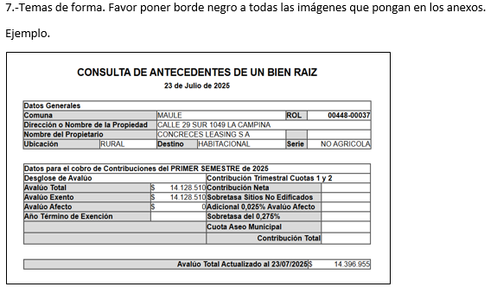
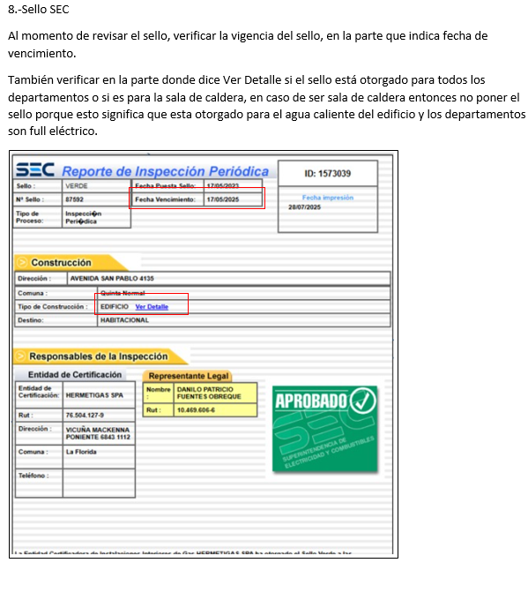

Bien Común
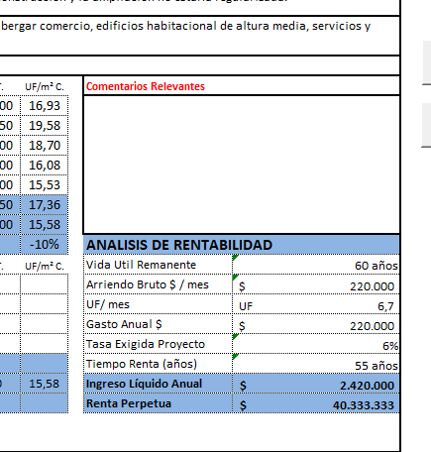
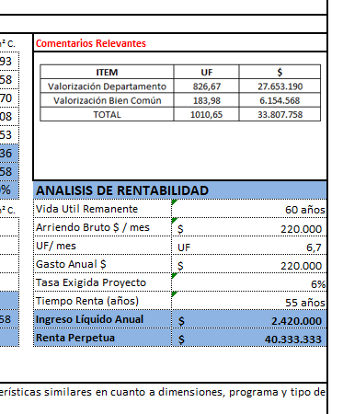
METODOLOGIA La valorización es solo para los departamentos en leasing

1.- ULH enviará el avaluo detallado e indicará |  |  |  | Comentario adicional cuando no haya valorización de bien común

2. Calculo, ingreso de información del avaluo detallado, SOLO EN LOS CAMPO EN AMARILLO |  |  |  | Dado que el avaluó indica que no hay prorrateo, el cálculo del bien común es cero.
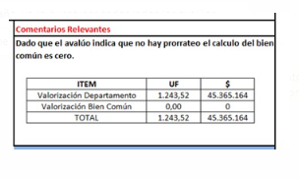

AVALUO FISCAL DETALLADO | MONTO $ | %
AVALUO CONSTRUCCIONES |  | #DIV/0!
AVALUO PRORATEO BIEN COMUN |  | #DIV/0!
AVALUO TOTAL | $- | 100%

3. Calculo, ingreso de información de la Tasación, SOLO EN LOS CAMPO EN AMARILLO y check cero

 |  |  | Check tiene que ser cero
Valor UF (la misma de la tasacion) | 40,290.47 |  | 0
Valor Tasación UF | 1,394.00 |  | #DIV/0!
Valor $ Tasación | 56,164,915.18 |  | #DIV/0!

4. Colocar cuadro en comentarios relevantes DIRECTAMENTE EN LA HOJA DE IMPRESIÓN

ITEM | UF | $
Valorización Departamento | #DIV/0! | #DIV/0!
Valorización Bien Común | #DIV/0! | #DIV/0!
TOTAL | #DIV/0! | #DIV/0!

Logos Instituciones




